画面遷移図
プロジェクト管理システム | 2. 機能設計 2.1. 画面機能設計 | 成果物名 | A02：機能設計書 | 更新者 | 上間
 |  | 作成日 | 2015/9/29 | 更新日 | 2015/11/17
画面遷移図

[検索条件部・従業員検索ボタン押下]
1

[検索条件部・組織検索ボタン押下]
2

[検索条件部・発注先検索ボタン押下]
[登録ボタン押下]
[検索ボタン押下]
[キャンセルボタン押下]
[削除ボタン押下]
[クリアボタン押下]
3
[入力部・従業員検索ボタン押下]
1

[入力部・発注先検索ボタン押下]
3

派遣契約情報登録
(初期表示・登録)
[DPJMST05000]
[CSV出力]
派遣契約情報CSV
[LPJMST020CS]
メニュー

[登録ボタン押下]
[更新ボタン押下]
[キャンセルボタン押下]
[削除ボタン押下]
[クリアボタン押下]
[編集ボタン押下]
[CSV取込]
派遣契約情報登録CSV
[LPJMST030CS]

[検索ボタン押下]
[編集ボタン押下]

[CSV出力]
派遣契約情報CSV
[LPJMST020CS]
派遣契約情報登録
(編集)
[DPJMST05000]

[CSV取込]
派遣契約情報登録CSV
[LPJMST030CS]
1
：
従業員検索
[DPJCMN02000]

[検索条件部・従業員検索ボタン押下]
1
2
：
組織検索
[DPJCMN01000]

[検索条件部・組織検索ボタン押下]
2
3
発注先検索
[DPJCMN03000]
：
[検索条件部・発注先検索ボタン押下]
3

[入力部・発注先検索ボタン押下]
3

画面レイアウト(DPJMST05000)
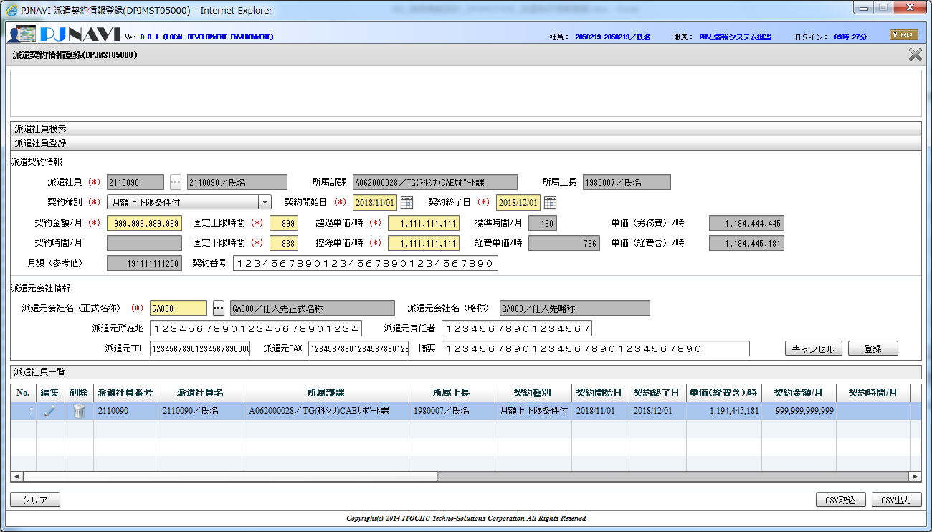
プロジェクト管理システム |  | 2. 機能設計 2.1. 画面機能設計 |  | 成果物名 | A02：機能設計書 | 更新者 | 上間
 |  |  |  | 作成日 | 2015/9/29 | 更新日 | 2015/11/17
画面レイアウト
画面ID | DPJMST05000 | 画面名 | 派遣契約情報登録
画面レイアウト |  |  |  | 備考
 |  |  |  | 【初期ソート順】 なし 【検索時ソート順(データグリッド一覧)】 派遣社員番号 契約開始日 契約終了日 ※昇順ソート 【ソート項目】 派遣社員番号 派遣社員名 契約種別 契約開始日 契約終了日 単価（経費含）/時 契約金額/月 契約時間/月 固定下限時間 控除単価/時 固定上限時間 超過単価/時 標準時間/月 経費単価/時 単価（労務費）/時 月額（参考値） 契約番号 派遣元会社コード 派遣元会社略称 派遣元会社正式名称 【スクロールバー表示】 縦：表示（スクロールが必要な場合のみ表示） 横：表示
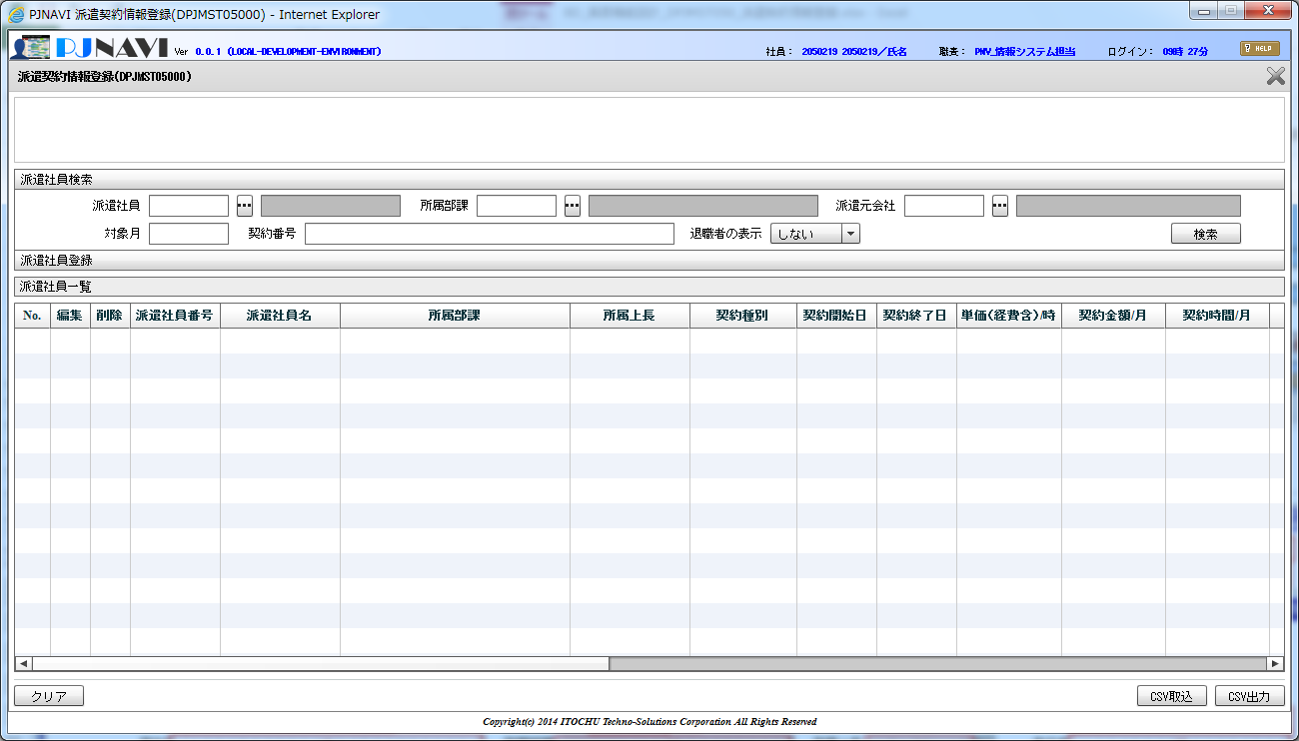

派遣契約情報検索アコーディオン

1
2
3
4
5
6
7
8
9

10
11
12
13

 |  |  |  | ・契約種別ごとの項目の活性/非活性 契約種別 = 「時間単価」 契約金額/月 → 表示(非活性) 契約時間/月 → 表示(非活性) 固定下限 → 表示(非活性) 固定上限 → 表示(非活性) 控除単価/時 → 表示(非活性) 超過単価/時 → 表示(非活性) 標準時間/月 → 表示(非活性) 経費単価/時 → 表示(非活性) 単価（労務費）/時 → 表示(活性) 月額（参考値） → 表示(非活性) 単価（経費含）/時 → 表示(非活性) 契約種別 = 「月額固定」 契約金額/月 → 表示(活性) 契約時間/月 → 表示(活性) 固定下限 → 表示(非活性) 固定上限 → 表示(非活性) 控除単価/時 → 表示(非活性) 超過単価/時 → 表示(非活性) 標準時間/月 → 表示(非活性) 経費単価/時 → 表示(非活性) 単価（労務費）/時 → 表示(非活性) 月額（参考値） → 表示(非活性) 単価（経費含）/時 → 表示(非活性) 契約種別 = 「月額上下限条件付」 契約金額/月 → 表示(活性) 契約時間/月 → 表示(非活性) 固定下限 → 表示(活性) 固定上限 → 表示(活性) 控除単価/時 → 表示(活性) 超過単価/時 → 表示(活性) 標準時間/月 → 表示(非活性) 経費単価/時 → 表示(非活性) 単価（労務費）/時 → 表示(非活性) 月額（参考値） → 表示(非活性) 単価（経費含）/時 → 表示(非活性)
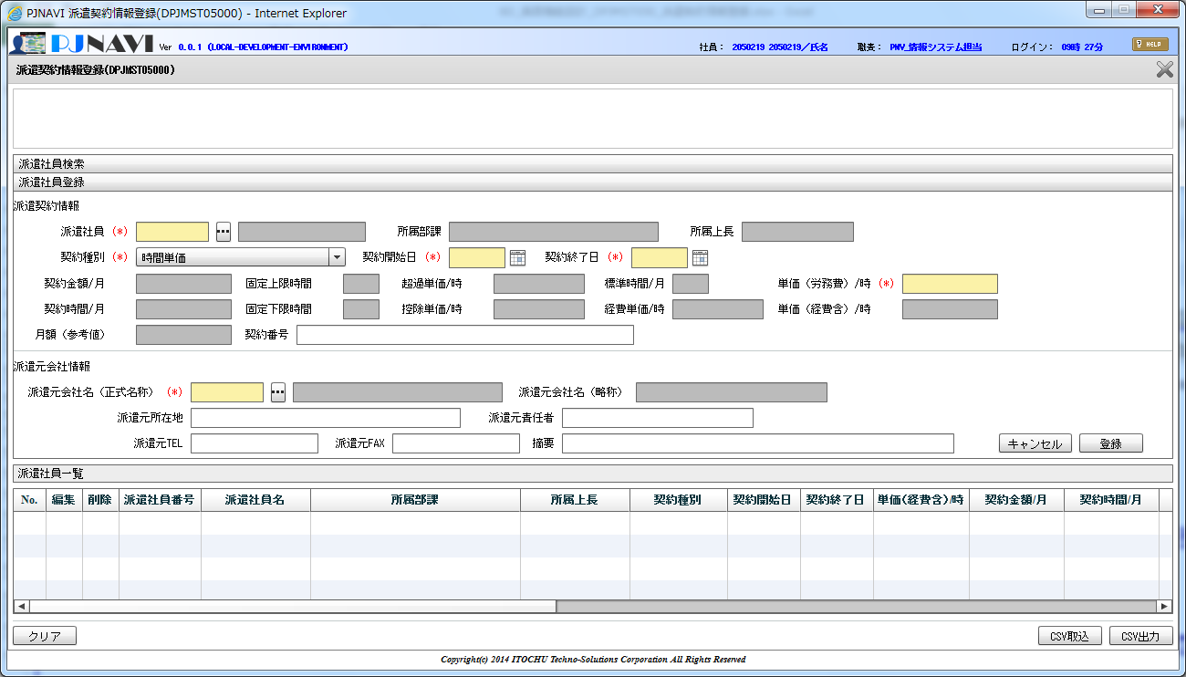

派遣契約情報入力アコーディオン

14
15
16
17
18

19
20
21

22
23
24
25
26

27
28
29
30
31

32
33

34
35
36
37

38
39

40
41
42
43
44

派遣契約情報一覧アコーディオンデータグリッド

45
46
47
48
49
50
51
52
53
54
55
56
57

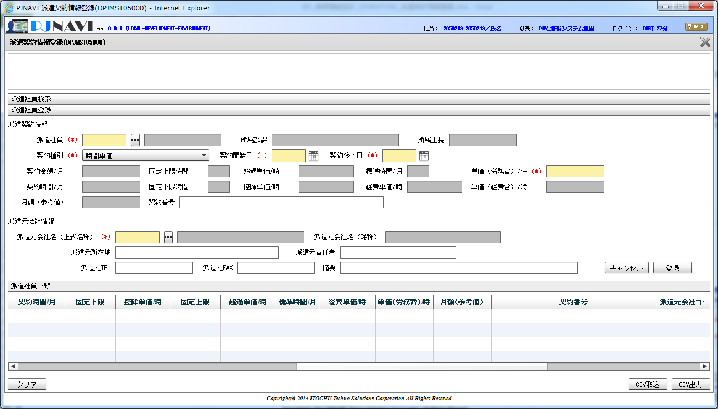

58
59
60
61
62
63
64
65
66

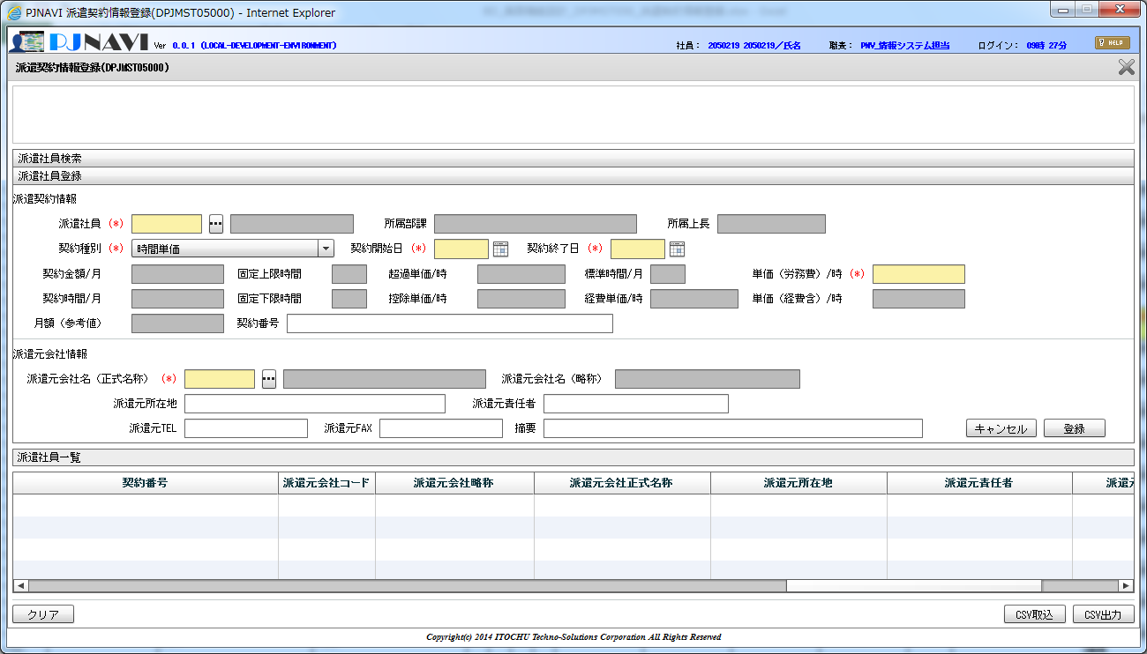

67
68
69
70
71

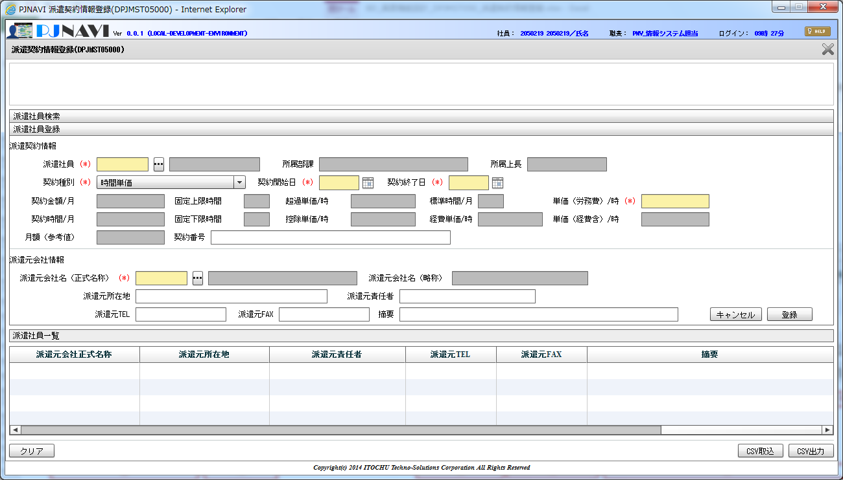

72
73
74

75
76
77

初期表示

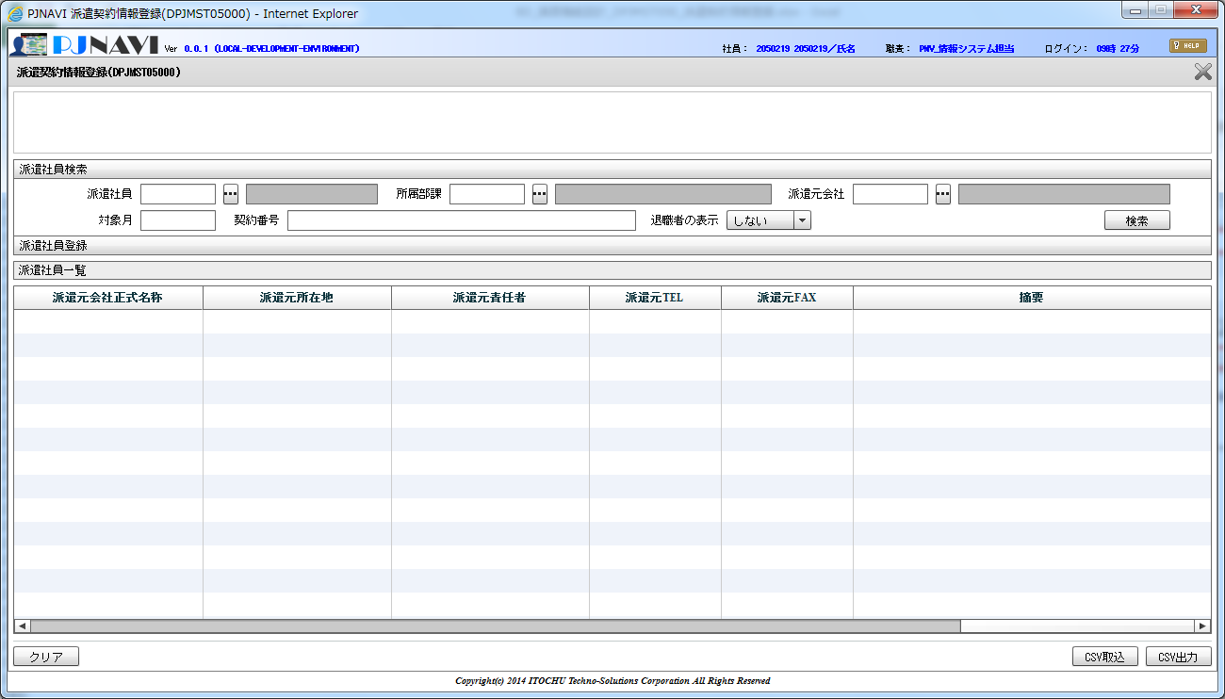

編集

仕様補足説明(DPJMST05000)
プロジェクト管理システム |  |  |  |  |  |  |  |  |  |  |  | 2. 機能設計 2.1. 画面機能設計 |  |  |  |  |  |  |  |  |  |  |  |  | 成果物名 |  |  | A02：機能設計書 |  |  |  |  |  |  | 更新者 |  |  | 伊藤
 |  |  |  |  |  |  |  |  |  |  |  |  |  |  |  |  |  |  |  |  |  |  |  |  | 作成日 |  |  | 2015/9/29 |  |  |  |  |  |  | 更新日 |  |  | 2017/11/13
仕様補足説明
画面ID |  |  |  |  |  |  |  | DPJMST05000 |  |  |  | 画面名 |  |  |  |  |  |  |  | 派遣契約情報登録
補足No |  |  | 1 |  | 補足名 |  |  | 単価(経費含)/時

 | 単価(労務費)/時が0円の場合
 | 単価(経費含)/時 = 0
 | 経費単価/時 = 0
 | 単価(労務費)/時が0円以外
 | 単価(経費含) /時= 単価(労務費)/時 + 経費単価/時

補足No |  |  | 2 |  | 補足名 |  |  | 単価(労務費)/時

 | ■フォーカスアウト時の標準時間/月、経費単価/月 の取得パターン

 |  | ・凡例
 |  | 入力値 |  |  |  |  |  | 有：●、無：○
 |  | フォーカスアウト対象 |  |  |  |  |  | 対象：□
 |  | 取得有無 |  |  |  |  |  | 取得する：○、取得しない：×

 |  | ・パターン
 |  | 部門別グレード別単価マスタ特定項目 |  |  |  |  |  | 派遣社員 |  |  |  | ●□ |  | ● |  | ● |  | ●□ |  | ● |  | ● |  | 他の全組み合わせ
 |  |  |  |  |  |  |  | 契約開始日 |  |  |  | ● |  | ●□ |  | ● |  | ● |  | ●□ |  | ●
 |  |  |  |  |  |  |  | 契約終了日 |  |  |  | ○ |  | ○ |  | ○□ |  | ● |  | ● |  | ●□
 |  | 部門別グレード別単価マスタから取得項目 |  |  |  |  |  | 標準時間/月 |  |  |  | ○ |  | ○ |  | ○ |  | ○ |  | ○ |  | ○ |  | ×
 |  |  |  |  |  |  |  | 経費単価/時 |  |  |  | ○ |  | ○ |  | ○ |  | ○ |  | ○ |  | ○ |  | ×

 | ■フォーカスアウト時の自動計算パターン

 |  | ・凡例
 |  | 入力値 |  |  |  |  |  | 有：●、無：○
 |  | フォーカスアウト対象 |  |  |  |  |  | 対象：□
 |  | 自動計算 |  |  |  |  |  | する：○、しない：×

 |  | ・契約種別（月額固定）
 |  | 部門別グレード別単価マスタから取得項目 |  |  |  |  |  | 標準時間/月 |  |  |  |  | 非活性 |  |  |  |  | ● |  | ● |  | 他の全組み合わせ
 |  |  |  |  |  |  |  | 経費単価/時 |  |  |  |  | 非活性 |  |  |  |  | ● |  | ●
 |  | 入力項目 |  |  |  |  |  | 契約金額/月 |  |  |  |  | 活性入力可 |  |  |  |  | ●□ |  | ●
 |  |  |  |  |  |  |  | 契約時間/月 |  |  |  |  | 活性入力可 |  |  |  |  | ● |  | ●□
 |  |  |  |  |  |  |  | 固定上限時間 |  |  |  |  | 非活性入力不可 |  |  |  |  | - |  | -
 |  |  |  |  |  |  |  | 固定下限時間 |  |  |  |  | 非活性入力不可 |  |  |  |  | - |  | -
 |  |  |  |  |  |  |  | 超過単価/時 |  |  |  |  | 非活性入力不可 |  |  |  |  | - |  | -
 |  |  |  |  |  |  |  | 控除単価/時 |  |  |  |  | 非活性入力不可 |  |  |  |  | - |  | -
 |  | 自動計算項目 |  |  |  |  |  | 単価（労務費）/時 |  |  |  |  |  |  |  |  |  | ○ |  | ○ |  | ×
 |  |  |  |  |  |  |  | 単価（経費含）/時 |  |  |  |  |  |  |  |  |  | ○ |  | ○ |  | ×
 |  |  |  |  |  |  |  | 月額（参考値） |  |  |  |  |  |  |  |  |  | ○ |  | ○ |  | ×

 |  | ・契約種別（月額上下限条件付）
 |  | 部門別グレード別単価マスタから取得項目 |  |  |  |  |  | 標準時間/月 |  |  |  |  | 非活性 |  |  |  |  | ● |  | ● |  | ● |  | ● |  | 他の全組み合わせ
 |  |  |  |  |  |  |  | 経費単価/時 |  |  |  |  | 非活性 |  |  |  |  | ● |  | ● |  | ● |  | ●
 |  | 入力項目 |  |  |  |  |  | 契約金額/月 |  |  |  |  | 活性入力可 |  |  |  |  | ● |  | ● |  | ● |  | ●
 |  |  |  |  |  |  |  | 契約時間/月 |  |  |  |  | 非活性入力不可 |  |  |  |  | - |  | - |  | - |  | -
 |  |  |  |  |  |  |  | 固定上限時間 |  |  |  |  | 活性入力可 |  |  |  |  | ●□ |  | ● |  | ● |  | ●
 |  |  |  |  |  |  |  | 固定下限時間 |  |  |  |  | 活性入力可 |  |  |  |  | ● |  | ●□ |  | ● |  | ●
 |  |  |  |  |  |  |  | 超過単価/時 |  |  |  |  | 活性入力可 |  |  |  |  | ● |  | ● |  | ●□ |  | ●
 |  |  |  |  |  |  |  | 控除単価/時 |  |  |  |  | 活性入力可 |  |  |  |  | ● |  | ● |  | ● |  | ●□
 |  | 自動計算項目 |  |  |  |  |  | 単価（労務費）/時 |  |  |  |  |  |  |  |  |  | ○ |  | ○ |  | ○ |  | ○ |  | ×
 |  |  |  |  |  |  |  | 単価（経費含）/時 |  |  |  |  |  |  |  |  |  | ○ |  | ○ |  | ○ |  | ○ |  | ×
 |  |  |  |  |  |  |  | 月額（参考値） |  |  |  |  |  |  |  |  |  | ○ |  | ○ |  | ○ |  | ○ |  | ×

 |  | ・契約種別（時間単価）
 |  | 部門別グレード別単価マスタから取得項目 |  |  |  |  |  | 標準時間/月 |  |  |  |  | 非活性 |  |  |  |  | ● |  | 他の全組み合わせ
 |  |  |  |  |  |  |  | 経費単価/時 |  |  |  |  | 非活性 |  |  |  |  | ●
 |  | 入力項目 |  |  |  |  |  | 契約金額/月 |  |  |  |  | 非活性入力不可 |  |  |  |  | -
 |  |  |  |  |  |  |  | 契約時間/月 |  |  |  |  | 非活性入力不可 |  |  |  |  | -
 |  |  |  |  |  |  |  | 固定上限時間 |  |  |  |  | 非活性入力不可 |  |  |  |  | -
 |  |  |  |  |  |  |  | 固定下限時間 |  |  |  |  | 非活性入力不可 |  |  |  |  | -
 |  |  |  |  |  |  |  | 超過単価/時 |  |  |  |  | 非活性入力不可 |  |  |  |  | -
 |  |  |  |  |  |  |  | 控除単価/時 |  |  |  |  | 非活性入力不可 |  |  |  |  | -
 |  |  |  |  |  |  |  | 単価（労務費）/時 |  |  |  |  | 活性入力可 |  |  |  |  | ●□
 |  | 自動計算項目 |  |  |  |  |  | 単価（経費含）/時 |  |  |  |  |  |  |  |  |  | ○ |  | ×
 |  |  |  |  |  |  |  | 月額（参考値） |  |  |  |  |  |  |  |  |  | ○ |  | ×

 | 契約種別により、単価(労務費)/時を算出する
 | 契約開始日より、組織情報の部門別グレード別単価マスタの取得し、処理時点の経費単価/時、標準時間/月を取得する
 |  | ※取得できない場合は、最新の部門別グレード別単価マスタの経費単価/時、標準時間/月を取得する
 |  | ※除算は小数点第1位以下を四捨五入
 |  | ※固定下限時間 ＞ 固定上限時間の時、エラーになる。

 | ※項目説明 黄色：手入力、グレー（ハイフン）：非活性入力不可、グレー：非活性自動表示（DB参照値、自動計算値）

 | 時間単価
 | 契約ケース |  |  | 契約金額/月 |  |  | 契約時間/月 |  |  | 固定下限時間 |  |  | 控除単価/時 |  |  | 固定上限時間 |  |  | 超過単価/時 |  |  | 標準時間/月 |  |  | 経費単価/時 |  |  |  | 単価（労務費）/時 |  |  |  |  | 月額（参考値） |  |  |  | 単価（経費含）/時
 | 1ヶ月契約 |  |  | - |  |  | - |  |  | - |  |  | - |  |  | - |  |  | - |  |  | 160 |  |  | 500 |  |  |  | 6000 |  |  |  |  | 960000 |  |  |  | 6500
 | 原価差異計算無し

 |  |  |  | 自動計算を実施しない(月額項目に入力しないため)
 |  |  |  | 月額（参考値）＝単価（労務費）/時×標準時間/月
 |  |  |  | 単価（経費含）/時＝単価（労務費）/時＋経費単価/時

 | 月額固定
 | 契約ケース |  |  | 契約金額/月 |  |  | 契約時間/月 |  |  | 固定下限時間 |  |  | 控除単価/時 |  |  | 固定上限時間 |  |  | 超過単価/時 |  |  | 標準時間/月 |  |  | 経費単価/時 |  |  |  | 単価（労務費）/時 |  |  |  |  | 月額（参考値） |  |  |  | 単価（経費含）/時
 | 1ヶ月契約 |  |  | 900000 |  |  | 160 |  |  | - |  |  | - |  |  | - |  |  | - |  |  | 160 |  |  | 500 |  |  |  | 5625 |  |  |  |  | 900000 |  |  |  | 6125
 | 半月契約 |  |  | 450000 |  |  | 80 |  |  | - |  |  | - |  |  | - |  |  | - |  |  | 160 |  |  | 500 |  |  |  | 5625 |  |  |  |  | 900000 |  |  |  | 6125
 | 1日契約 |  |  | 45000 |  |  | 8 |  |  | - |  |  | - |  |  | - |  |  | - |  |  | 160 |  |  | 500 |  |  |  | 5625 |  |  |  |  | 900000 |  |  |  | 6125
 | 原価差異計算の実際原価算出に利用する |  |  | ●

 |  | ※標準時間/月 = 0 or Nullの時、エラー(EPJ2704)とし、自動計算を行わない。
 |  |  |  | 単価(労務費)/時 = 月額契約金額/月 ÷ 標準時間契約時間/月
 |  |  |  | 単価（経費含）/時＝単価（労務費）/時＋経費単価/時
 |  |  |  | 月額（参考値）＝単価（労務費）/時×標準時間/月

 | 月額上下限条件付
 | 契約ケース |  |  | 契約金額/月 |  |  | 契約時間/月 |  |  | 固定下限時間 |  |  | 控除単価/時 |  |  | 固定上限時間 |  |  | 超過単価/時 |  |  | 標準時間/月 |  |  | 経費単価/時 |  |  |  | 単価（労務費）/時 |  |  |  |  | 月額（参考値） |  |  |  | 単価（経費含）/時
 | 上限下限無し |  |  | 900000 |  |  | - |  |  | 160 |  |  | 5000 |  |  | 160 |  |  | 5000 |  |  | 160 |  |  | 500 |  |  |  | 5625 |  |  |  |  | 900000 |  |  |  | 6125
 | 標準時間が上限下限以内 |  |  | 900000 |  |  | - |  |  | 140 |  |  | 5000 |  |  | 190 |  |  | 5000 |  |  | 160 |  |  | 500 |  |  |  | 5625 |  |  |  |  | 900000 |  |  |  | 6125
 | 標準時間が上限以上 |  |  | 900000 |  |  | - |  |  | 145 |  |  | 5000 |  |  | 160 |  |  | 5000 |  |  | 160 |  |  | 500 |  |  |  | 5625 |  |  |  |  | 900000 |  |  |  | 6125
 | 標準時間が上限以上 |  |  | 1000000 |  |  | - |  |  | 140 |  |  | 5000 |  |  | 145 |  |  | 5000 |  |  | 160 |  |  | 500 |  |  |  | 6719 |  |  |  |  | 1075040 |  |  |  | 7219
 | 標準時間が下限以下 |  |  | 1000000 |  |  | - |  |  | 210 |  |  | 5000 |  |  | 230 |  |  | 5000 |  |  | 160 |  |  | 500 |  |  |  | 4375 |  |  |  |  | 700000 |  |  |  | 4875
 | 標準時間が下限以下 |  |  | 900000 |  |  | - |  |  | 170 |  |  | 5000 |  |  | 185 |  |  | 5000 |  |  | 160 |  |  | 500 |  |  |  | 5313 |  |  |  |  | 850080 |  |  |  | 5813
 | 異なる契約内容で算出 |  |  | 700000 |  |  | - |  |  | 140 |  |  | 5000 |  |  | 160 |  |  | 5000 |  |  | 160 |  |  | 500 |  |  |  | 4444 |  |  |  |  | 799920 |  |  |  | 4944
 | 原価差異計算の実際原価算出に利用する |  |  | ● |  |  |  |  |  | ● |  |  | ● |  |  | ● |  |  | ●

 |  | ※標準時間/月 = 0 or Nullの時、エラー(EPJ2704)とし、自動計算を行わない。
 |  |  |  | 標準時間/月 < 固定下限時間の場合
 |  |  |  |  | 単価(労務費) /時= (月額契約金額/月 + (標準時間/月 - 固定下限) * 控除単価/時) ÷ 標準時間/月

 |  |  |  | 標準時間/月 > 固定上限時間の場合
 |  |  |  |  | 単価(労務費)/時 = (月額契約金額/月 + (標準時間/月 - 固定上限) * 超過単価/時) ÷ 標準時間/月

 |  |  |  | 標準時間/月 >= 固定下限時間、且つ標準時間/月 <= 固定上限時間の場合
 |  |  |  |  | 単価(労務費) /時= 月額契約金額/月 ÷ 標準時間/月

 |  |  |  | 単価（経費含）/時＝単価（労務費）/時＋経費単価/時
 |  |  |  | 月額（参考値）＝単価（労務費）/時×標準時間/月

補足No |  |  | 3 |  | 補足名 |  |  | 登録ルール

 | 登録ボタン押下時
 | エラー内容 |  |  |  |  |  |  |  |  |  |  |  |  |  |  |  |  |  |  |  | メッセージID |  |  |  | 備考
 | ログインユーザが登録する派遣社員の組織権限がない場合、エラーとする |  |  |  |  |  |  |  |  |  |  |  |  |  |  |  |  |  |  |  | EPJ2755 |  |  |  | {0}派遣社員コード：{1}登録
 | 稼働入力カレンダの過去月を含む契約期間は新規作成不可 |  |  |  |  |  |  |  |  |  |  |  |  |  |  |  |  |  |  |  | EPJ2642 |  |  |  | ケース1
 | 年度を跨ぐ契約期間は不可 |  |  |  |  |  |  |  |  |  |  |  |  |  |  |  |  |  |  |  | EPJ2643 |  |  |  | ケース2
 | 契約期間重複チェック |  |  |  |  |  |  |  |  |  |  |  |  |  |  |  |  |  |  |  | EPJ2650 |  |  |  | ケース3 仕様補足説明№17を参照
 | 派遣社員所属部課の部門別グレード別単価の経費が存在しなければ登録不可 |  |  |  |  |  |  |  |  |  |  |  |  |  |  |  |  |  |  |  | EPJ2644
 | 固定下限時間、固定上限時間の大小の整合性チェック |  |  |  |  |  |  |  |  |  |  |  |  |  |  |  |  |  |  |  | EPJ0120
 | 固定下限時間 ＞ 固定上限時間
 | 派遣社員コードが従業員情報に存在しない場合、エラーとする |  |  |  |  |  |  |  |  |  |  |  |  |  |  |  |  |  |  |  | EPJ0010
 | 派遣元会社コードが発注先情報に存在しない場合、エラーとする |  |  |  |  |  |  |  |  |  |  |  |  |  |  |  |  |  |  |  | EPJ0010
 | 契約開始日は従業員マスタ契約期間に有効ではない場合、エラーとする。 |  |  |  |  |  |  |  |  |  |  |  |  |  |  |  |  |  |  |  | EPJ2220 |  |  |  | ｛0｝派遣社員：派遣社員コード：｛1｝契約期間
 | 契約種別が月額固定の場合、契約時間/月が0の場合、エラーとする。 |  |  |  |  |  |  |  |  |  |  |  |  |  |  |  |  |  |  |  | EPJ2805

 | CSV取込ボタン押下時
 | エラー内容 |  |  |  |  |  |  |  |  |  |  |  |  |  |  |  |  |  |  |  | メッセージID |  |  |  | 備考
 | ログインユーザが登録する派遣社員の組織権限がない場合、エラーとする |  |  |  |  |  |  |  |  |  |  |  |  |  |  |  |  |  |  |  | EPJ2755 |  |  |  | {0}派遣社員コード：{1}CSV取込
 | 稼働入力カレンダの過去月を含む契約期間は新規作成不可 |  |  |  |  |  |  |  |  |  |  |  |  |  |  |  |  |  |  |  | EPJ2688 |  |  |  | {0}行数：{1}契約開始日または契約終了日：{2}登録時は登録、更新時は更新
 | 年度を跨ぐ契約期間は不可 |  |  |  |  |  |  |  |  |  |  |  |  |  |  |  |  |  |  |  | EPJ2690 |  |  |  | {0}行数：{1}契約開始日または契約終了日：{2}登録時は登録、更新時は更新
 | 契約期間重複チェック |  |  |  |  |  |  |  |  |  |  |  |  |  |  |  |  |  |  |  | EPJ2160 |  |  |  | {0}行数：{1}契約期間 仕様補足説明№17を参照
 | 固定下限時間、固定上限時間の大小の整合性チェック |  |  |  |  |  |  |  |  |  |  |  |  |  |  |  |  |  |  |  | EPJ0750 |  |  |  | {0}行数：{1}固定下限時間：{2}固定上限時間
 | 固定下限時間 ＞ 固定上限時間
 | 派遣社員所属部課の部門別グレード別単価の経費が存在しなければ登録不可 |  |  |  |  |  |  |  |  |  |  |  |  |  |  |  |  |  |  |  | EPJ0670 |  |  |  | {0}行数：{1}経費
 | 派遣社員コードが従業員情報に存在しない場合、エラーとする |  |  |  |  |  |  |  |  |  |  |  |  |  |  |  |  |  |  |  | EPJ0670 |  |  |  | {0}行数：{1}従業員
 | 派遣元会社コードが発注先情報に存在しない場合、エラーとする |  |  |  |  |  |  |  |  |  |  |  |  |  |  |  |  |  |  |  | EPJ0670 |  |  |  | {0}行数：{1}派遣元会社
 | 契約開始日は従業員マスタ契約期間に有効ではない場合、エラーとする。 |  |  |  |  |  |  |  |  |  |  |  |  |  |  |  |  |  |  |  | EPJ2777 |  |  |  | {0}行数：｛1｝派遣社員：派遣社員コード：｛2｝契約期間
 | 契約種別が月額固定の場合、契約時間/月が0の場合、エラーとする。 |  |  |  |  |  |  |  |  |  |  |  |  |  |  |  |  |  |  |  | EPJ2804 |  |  |  | {0}行数

 |  |  |  |  |  | 2015年度 |  |  |  |  |  |  |  |  |  |  |  |  |  |  |  | 2016年度
 |  |  |  |  |  | 12月 |  |  |  | 1月 |  |  |  | 2月 |  |  |  | 3月 |  |  |  | 4月 |  |  |  | 備考
 | 稼働入力カレンダー |  |  |  |  | クローズ |  |  |  | クローズ |  |  |  | オープン |  |  |  | 未オープン |  |  |  | 未オープン
 | ケース1 |  |  |  |  |  |  |  |  |  |  |  |  |  |  |  |  |  |  |  |  |  |  |  |  | ・稼働入力カレンダー過去月を含む契約期間は新規作成不可
 | ケース2 |  |  |  |  |  |  |  |  |  |  |  |  |  |  |  |  |  |  |  |  |  |  |  |  | ・年度を跨ぐ契約期間は不可
 | ケース3 |  |  |  |  |  |  |  |  |  |  |  |  |  |  |  |  |  |  |  |  |  |  |  |  | ・契約期間の重複は不可 仕様補足説明№17を参照

補足No |  |  | 4 |  | 補足名 |  |  | 更新ルール

 | 登録ボタン押下時
 | エラー内容 |  |  |  |  |  |  |  |  |  |  |  |  |  |  |  |  |  |  |  | メッセージID |  |  |  |  | 備考
 | ログインユーザが登録する派遣社員の組織権限がない場合、エラーとする |  |  |  |  |  |  |  |  |  |  |  |  |  |  |  |  |  |  |  | EPJ2755 |  |  |  |  | {0}派遣社員コード：{1}更新
 | 契約開始日または、契約終了日が稼働入力カレンダの過去月のため変更不可 |  |  |  |  |  |  |  |  |  |  |  |  |  |  |  |  |  |  |  | EPJ2645
 | 契約開始日または、契約終了日を稼働入力カレンダの過去月へ変更不可 |  |  |  |  |  |  |  |  |  |  |  |  |  |  |  |  |  |  |  | EPJ2667
 | 契約期間内に稼働時間入力されている場合、変更不可 |  |  |  |  |  |  |  |  |  |  |  |  |  |  |  |  |  |  |  | EPJ2646
 | 稼働時間入力最小日 ＜ 契約開始日に変更不可
 | 稼働時間入力最大日 ＞ 契約終了日に変更不可
 | 契約期間の一部がクローズしている場合 |  |  |  |  |  |  |  |  |  | 契約種別の変更不可 |  |  |  |  |  |  |  |  |  | EPJ2669
 |  |  |  |  |  |  |  |  |  |  | 派遣元会社の変更不可 |  |  |  |  |  |  |  |  |  | EPJ2694
 |  |  |  |  |  |  |  |  |  |  | 単価(労務費)/時の変更不可 |  |  |  |  |  |  |  |  |  | EPJ2695
 |  |  |  |  |  |  |  |  |  |  | 月額契約金額/月の変更不可 |  |  |  |  |  |  |  |  |  | EPJ2696
 |  |  |  |  |  |  |  |  |  |  | 契約時間/月の変更不可 |  |  |  |  |  |  |  |  |  | EPJ2802
 |  |  |  |  |  |  |  |  |  |  | 固定下限時間の変更不可 |  |  |  |  |  |  |  |  |  | EPJ2697
 |  |  |  |  |  |  |  |  |  |  | 固定上限時間の変更不可 |  |  |  |  |  |  |  |  |  | EPJ2698
 |  |  |  |  |  |  |  |  |  |  | 控除単価/時の変更不可 |  |  |  |  |  |  |  |  |  | EPJ2699
 |  |  |  |  |  |  |  |  |  |  | 超過単価/時の変更不可 |  |  |  |  |  |  |  |  |  | EPJ2700
 | 契約期間重複チェック |  |  |  |  |  |  |  |  |  |  |  |  |  |  |  |  |  |  |  | EPJ2650 |  |  |  |  | 仕様補足説明№17を参照
 | 固定下限時間、固定上限時間の大小の整合性チェック |  |  |  |  |  |  |  |  |  |  |  |  |  |  |  |  |  |  |  | EPJ0120
 | 固定下限時間 ＞ 固定上限時間
 | 派遣社員コードが従業員情報に存在しない場合、エラーとする |  |  |  |  |  |  |  |  |  |  |  |  |  |  |  |  |  |  |  | EPJ0010
 | 派遣元会社コードが発注先情報に存在しない場合、エラーとする |  |  |  |  |  |  |  |  |  |  |  |  |  |  |  |  |  |  |  | EPJ0010
 | 契約開始日は従業員マスタ契約期間に有効ではない場合、エラーとする。 |  |  |  |  |  |  |  |  |  |  |  |  |  |  |  |  |  |  |  | EPJ2220 |  |  |  |  | ｛0｝派遣社員：派遣社員コード：｛1｝契約期間
 | 契約種別が月額固定の場合、契約時間/月が0の場合、エラーとする。 |  |  |  |  |  |  |  |  |  |  |  |  |  |  |  |  |  |  |  | EPJ2805

 | CSV取込ボタン押下時
 | エラー内容 |  |  |  |  |  |  |  |  |  |  |  |  |  |  |  |  |  |  |  | メッセージID |  |  |  | 備考
 | ログインユーザが登録する派遣社員の組織権限がない場合、エラーとする |  |  |  |  |  |  |  |  |  |  |  |  |  |  |  |  |  |  |  | EPJ2755 |  |  |  | {0}派遣社員コード：{1}CSV取込
 | 契約開始日または、契約終了日が稼働入力カレンダの過去月のため変更不可 |  |  |  |  |  |  |  |  |  |  |  |  |  |  |  |  |  |  |  | EPJ2688 |  |  |  | {0}行数：{1}契約開始日または契約終了日：{2}登録時は登録、更新時は更新
 | 契約開始日または、契約終了日を稼働入力カレンダの過去月へ変更不可 |  |  |  |  |  |  |  |  |  |  |  |  |  |  |  |  |  |  |  | EPJ2688 |  |  |  | {0}行数：{1}契約開始日または契約終了日：{2}登録時は登録、更新時は更新
 | 契約期間内に稼働時間入力されている場合、変更不可 |  |  |  |  |  |  |  |  |  |  |  |  |  |  |  |  |  |  |  | EPJ2150 |  |  |  | {0}行数：{1}契約開始日 or 契約終了日
 | 稼働時間入力最小日 ＜ 契約開始日に変更不可
 | 稼働時間入力最大日 ＞ 契約終了日に変更不可
 | 契約期間の一部がクローズしている場合 |  |  |  |  |  |  |  |  |  |  | 契約種別の変更不可 |  |  |  |  |  |  |  |  | EPJ2733 |  |  |  | {0}行数
 |  |  |  |  |  |  |  |  |  |  |  | 派遣元会社の変更不可 |  |  |  |  |  |  |  |  | EPJ2734 |  |  |  | {0}行数
 |  |  |  |  |  |  |  |  |  |  |  | 単価(労務費)/時の変更不可 |  |  |  |  |  |  |  |  | EPJ2735 |  |  |  | {0}行数
 |  |  |  |  |  |  |  |  |  |  |  | 月額契約金額/月の変更不可 |  |  |  |  |  |  |  |  | EPJ2736 |  |  |  | {0}行数
 |  |  |  |  |  |  |  |  |  |  |  | 契約時間/月の変更不可 |  |  |  |  |  |  |  |  | EPJ2803 |  |  |  | {0}行数
 |  |  |  |  |  |  |  |  |  |  |  | 固定下限時間の変更不可 |  |  |  |  |  |  |  |  | EPJ2737 |  |  |  | {0}行数
 |  |  |  |  |  |  |  |  |  |  |  | 固定上限時間の変更不可 |  |  |  |  |  |  |  |  | EPJ2738 |  |  |  | {0}行数
 |  |  |  |  |  |  |  |  |  |  |  | 控除単価/時の変更不可 |  |  |  |  |  |  |  |  | EPJ2739 |  |  |  | {0}行数
 |  |  |  |  |  |  |  |  |  |  |  | 超過単価/時の変更不可 |  |  |  |  |  |  |  |  | EPJ2740 |  |  |  | {0}行数
 | 契約期間重複チェック |  |  |  |  |  |  |  |  |  |  |  |  |  |  |  |  |  |  |  | EPJ2160 |  |  |  | {0}行数：{1}契約期間 仕様補足説明№17を参照
 | 固定下限時間、固定上限時間の大小の整合性チェック |  |  |  |  |  |  |  |  |  |  |  |  |  |  |  |  |  |  |  | EPJ0750 |  |  |  | {0}行数：{1}固定下限時間：{2}固定上限時間
 | 固定下限時間 ＞ 固定上限時間
 | 派遣社員コードが従業員情報に存在しない場合、エラーとする |  |  |  |  |  |  |  |  |  |  |  |  |  |  |  |  |  |  |  | EPJ0670 |  |  |  | {0}行数：{1}従業員
 | 派遣元会社コードが発注先情報に存在しない場合、エラーとする |  |  |  |  |  |  |  |  |  |  |  |  |  |  |  |  |  |  |  | EPJ0670 |  |  |  | {0}行数：{1}派遣元会社
 | 契約開始日は従業員マスタ契約期間に有効ではない場合、エラーとする。 |  |  |  |  |  |  |  |  |  |  |  |  |  |  |  |  |  |  |  | EPJ2777 |  |  |  | {0}行数：｛1｝派遣社員：派遣社員コード：｛2｝契約期間
 | 契約種別が月額固定の場合、契約時間/月が0の場合、エラーとする。 |  |  |  |  |  |  |  |  |  |  |  |  |  |  |  |  |  |  |  | EPJ2804 |  |  |  | {0}行数

 | ◆契約開始日と終了日の変更可否について

 |  | ケース１
 |  | ≪クローズからオープン期間の契約の変更について≫

 |  | [ 現在の状態 ]
 |  |  |  |  |  |  | 4月 |  |  |  | 5月 |  |  |  | 6月 |  |  |  | 7月 |  |  |  | 8月 |  |  |  | 備考
 |  | 稼働入力カレンダー |  |  |  |  | クローズ |  |  |  | クローズ |  |  |  | オープン |  |  |  | 未オープン |  |  |  | 未オープン
稼働入力
 |  |  |  |  |  |  |  |  |  |  |  |  |  |  |  |  |  |  |  |  |  |  |  |  |  |  | オープンの期間に稼働入力がある状態

変更前

 |  | [ 変更の可否 ]
 |  |  |  |  |  |  | 4月 |  |  |  | 5月 |  |  |  | 6月 |  |  |  | 7月 |  |  |  | 8月 |  |  |  | 備考
 |  | 稼働入力カレンダー |  |  |  |  | クローズ |  |  |  | クローズ |  |  |  | オープン |  |  |  | 未オープン |  |  |  | 未オープン
変更可
 |  |  |  |  |  |  |  |  |  |  |  |  |  |  |  |  |  |  |  |  |  |  |  |  |  |  | 終了日は変更可

変更可
 |  |  |  |  |  |  |  |  |  |  |  |  |  |  |  |  |  |  |  |  |  |  |  |  |  |  | 稼働入力の最大日まで変更可

変更不可
 |  |  |  |  |  |  |  |  |  |  |  |  |  |  |  |  |  |  |  |  |  |  |  |  |  |  | 契約終了日は稼働時間入力された最大日以前に変更不可 メッセージID：EPJ2646

 |  | ケース２
 |  | ≪クローズからオープン期間の契約の変更について≫

 |  | [ 現在の状態 ]
 |  |  |  |  |  |  | 4月 |  |  |  | 5月 |  |  |  | 6月 |  |  |  | 7月 |  |  |  | 8月 |  |  |  | 備考
 |  | 稼働入力カレンダー |  |  |  |  | クローズ |  |  |  | クローズ |  |  |  | オープン |  |  |  | 未オープン |  |  |  | 未オープン
稼働入力
 |  |  |  |  |  |  |  |  |  |  |  |  |  |  |  |  |  |  |  |  |  |  |  |  |  |  | オープンの期間に稼働入力がない状態

変更前

 |  | [ 変更の可否 ]
 |  |  |  |  |  |  | 4月 |  |  |  | 5月 |  |  |  | 6月 |  |  |  | 7月 |  |  |  | 8月 |  |  |  | 備考
 |  | 稼働入力カレンダー |  |  |  |  | クローズ |  |  |  | クローズ |  |  |  | オープン |  |  |  | 未オープン |  |  |  | 未オープン
変更可
 |  |  |  |  |  |  |  |  |  |  |  |  |  |  |  |  |  |  |  |  |  |  |  |  |  |  | 契約終了日は稼働入力カレンダ過去月の最終日までは変更可

変更不可
 |  |  |  |  |  |  |  |  |  |  |  |  |  |  |  |  |  |  |  |  |  |  |  |  |  |  | 契約終了日は稼働入力カレンダ過去月の最終日以前に変更不可 メッセージID：EPJ2667

変更不可
 |  |  |  |  |  |  |  |  |  |  |  |  |  |  |  |  |  |  |  |  |  |  |  |  |  |  | 契約開始日が稼働入力カレンダの過去月のため変更不可 メッセージID：EPJ2645

 |  | ケース３
 |  | ≪すでにクローズした契約について≫

 |  | [ 現在の状態 ]
 |  |  |  |  |  |  | 4月 |  |  |  | 5月 |  |  |  | 6月 |  |  |  | 7月 |  |  |  | 8月 |  |  |  | 備考
 |  | 稼働入力カレンダー |  |  |  |  | クローズ |  |  |  | クローズ |  |  |  | オープン |  |  |  | 未オープン |  |  |  | 未オープン
稼働入力

変更前

 |  | [ 変更の可否 ]
 |  |  |  |  |  |  | 4月 |  |  |  | 5月 |  |  |  | 6月 |  |  |  | 7月 |  |  |  | 8月 |  |  |  | 備考
 |  | 稼働入力カレンダー |  |  |  |  | クローズ |  |  |  | クローズ |  |  |  | オープン |  |  |  | 未オープン |  |  |  | 未オープン
変更不可
 |  |  |  |  |  |  |  |  |  |  |  |  |  |  |  |  |  |  |  |  |  |  |  |  |  |  | 契約開始日または、契約終了日が稼働入力カレンダの過去月のため変更不可 メッセージID：EPJ2645
変更不可

 |  | ケース４
 |  | ≪クローズ期間の無い契約について≫

 |  | [ 現在の状態 ]
 |  |  |  |  |  |  | 4月 |  |  |  | 5月 |  |  |  | 6月 |  |  |  | 7月 |  |  |  | 8月 |  |  |  | 備考
 |  | 稼働入力カレンダー |  |  |  |  | クローズ |  |  |  | クローズ |  |  |  | オープン |  |  |  | 未オープン |  |  |  | 未オープン
稼働入力

変更前

 |  | [ 変更の可否 ]
 |  |  |  |  |  |  | 4月 |  |  |  | 5月 |  |  |  | 6月 |  |  |  | 7月 |  |  |  | 8月 |  |  |  | 備考
 |  | 稼働入力カレンダー |  |  |  |  | クローズ |  |  |  | クローズ |  |  |  | オープン |  |  |  | 未オープン |  |  |  | 未オープン
変更可
 |  |  |  |  |  |  |  |  |  |  |  |  |  |  |  |  |  |  |  |  |  |  |  |  |  |  | 契約開始日は稼働時間入力された最小日まで変更可

変更不可
 |  |  |  |  |  |  |  |  |  |  |  |  |  |  |  |  |  |  |  |  |  |  |  |  |  |  | 契約開始日は稼働時間入力された最小日以降に変更不可 メッセージID：EPJ2646

変更不可
 |  |  |  |  |  |  |  |  |  |  |  |  |  |  |  |  |  |  |  |  |  |  |  |  |  |  | 契約開始日を稼働入力カレンダの過去月へ変更不可 メッセージID：EPJ2667

 | ◆契約期間中の各項目の変更可否について

 |  | [ 現在の状態 ]
 |  |  |  |  |  |  | 4月 |  |  |  | 5月 |  |  |  | 6月 |  |  |  | 7月 |  |  |  | 8月 |  |  |  | 項目の変更可否 |  |  |  |  |  |  |  |  | 備考
 |  | 稼働入力カレンダー |  |  |  |  | クローズ |  |  |  | クローズ |  |  |  | オープン |  |  |  | 未オープン |  |  |  | 未オープン |  |  |  | 派遣元会社 | 契約種別 | 単価(労務費)/時 | 月額契約金額/月 | 契約時間/月 | 固定下限時間 | 固定上限時間 | 控除単価/時 | 超過単価/時
 |  | ケース1 |  |  |  |  |  |  |  |  |  |  |  |  |  |  |  |  |  |  |  |  |  |  |  |  | ○ | × | × | × | × | × | × | × | × | ・契約種別の変更は不可 メッセージID：EPJ2669 ・単価(労務費)/時の変更は不可 メッセージID：EPJ2695 ・月額契約金額/月の変更は不可 メッセージID：EPJ2696 ・契約時間/月の変更は不可 メッセージID：EPJ2802 ・固定下限時間の変更は不可 メッセージID：EPJ2697 ・固定上限時間の変更は不可 メッセージID：EPJ2698 ・控除単価/時の変更は不可 メッセージID：EPJ2699 ・超過単価/時の変更は不可 メッセージID：EPJ2700

 |  | ケース2 |  |  |  |  |  |  |  |  |  |  |  |  |  |  |  |  |  |  |  |  |  |  |  |  | × | × | × | × | × | × | × | × | × | ・変更不可

 |  | ケース3 |  |  |  |  |  |  |  |  |  |  |  |  |  |  |  |  |  |  |  |  |  |  |  |  | ○ | ○ | ○ | ○ | ○ | ○ | ○ | ○ | ○ | ・変更可

 |  | ケース4 |  |  |  |  |  |  |  |  |  |  |  |  |  |  |  |  |  |  |  |  |  |  |  |  | ○ | ○ | ○ | ○ | ○ | ○ | ○ | ○ | ○ | ・変更可

補足No |  |  | 5 |  | 補足名 |  |  | 削除ルール

 | エラー内容 |  |  |  |  |  |  |  |  |  |  |  |  |  |  |  |  |  |  |  | メッセージID |  |  |  |  | 備考
 | 稼働時間入力が設定されているため削除不可 |  |  |  |  |  |  |  |  |  |  |  |  |  |  |  |  |  |  |  | EPJ2647 |  |  |  |  | ケース1
 | 契約開始日または、契約終了日が稼働入力カレンダの過去月のため削除不可 |  |  |  |  |  |  |  |  |  |  |  |  |  |  |  |  |  |  |  | EPJ2668 |  |  |  |  | ケース2

 |  |  |  |  |  | 4月 |  |  |  | 5月 |  |  |  | 6月 |  |  |  | 7月 |  |  |  | 8月 |  |  |  | 備考
 | 稼働入力カレンダー |  |  |  |  | クローズ |  |  |  | クローズ |  |  |  | オープン |  |  |  | 未オープン |  |  |  | 未オープン
 | ケース1 |  |  |  |  |  |  |  |  |  |  |  |  |  |  |  |  |  |  |  |  |  |  |  |  | ・稼働時間が未入力なら削除可
 | ケース2

補足No |  |  | 6 |  | 補足名 |  |  | グリッド項目の取得先

 |  | 派遣契約情報検索.検索ボタン押下後のグリッド取得先

 |  |  | 項目 |  |  |  |  |  | DB |  |  |  |  |  |  |  | 備考
 |  |  | 派遣社員番号 |  |  |  |  |  | 派遣単価マスタ
 |  |  | 派遣社員名 |  |  |  |  |  | 従業員マスタ
 |  |  | 契約種別 |  |  |  |  |  | 派遣単価マスタ
 |  |  | 契約開始日 |  |  |  |  |  | 派遣単価マスタ
 |  |  | 契約終了日 |  |  |  |  |  | 派遣単価マスタ
 |  |  | 月額契約金額/月 |  |  |  |  |  | 派遣単価マスタ
 |  |  | 契約時間/月 |  |  |  |  |  | 派遣単価マスタ
 |  |  | 単価(経費含)/時 |  |  |  |  |  | 派遣単価マスタ |  |  |  |  |  |  |  | 派遣単価マスタ.経費込時間単価
 |  |  | 固定下限時間 |  |  |  |  |  | 派遣単価マスタ
 |  |  | 固定上限時間 |  |  |  |  |  | 派遣単価マスタ
 |  |  | 控除単価/時 |  |  |  |  |  | 派遣単価マスタ
 |  |  | 超過単価/時 |  |  |  |  |  | 派遣単価マスタ
 |  |  | 単価(労務費)/時 |  |  |  |  |  | 派遣単価マスタ
 |  |  | 経費単価/時 |  |  |  |  |  | 派遣単価マスタ
 |  |  | 標準時間/月 |  |  |  |  |  | 派遣単価マスタ
 |  |  | 摘要 |  |  |  |  |  | 派遣単価マスタ
 |  |  | 契約番号 |  |  |  |  |  | 派遣単価マスタ
 |  |  | 派遣元会社コード |  |  |  |  |  | 派遣単価マスタ
 |  |  | 派遣元会社略称 |  |  |  |  |  | 仕入先マスタ
 |  |  | 派遣元会社正式名称 |  |  |  |  |  | 仕入先マスタ
 |  |  | 所在地 |  |  |  |  |  | 派遣単価マスタ
 |  |  | 所属部課 |  |  |  |  |  | 組織マスタ |  |  |  |  |  |  |  | 仕様補足No.12の所属部課参照
 |  |  | 所属上長 |  |  |  |  |  | 従業員マスタ |  |  |  |  |  |  |  | 仕様補足No.12の所属上長参照
 |  |  | 責任者 |  |  |  |  |  | 派遣単価マスタ
 |  |  | TEL |  |  |  |  |  | 派遣単価マスタ
 |  |  | FAX |  |  |  |  |  | 派遣単価マスタ

補足No |  |  | 7 |  | 補足名 |  |  | 登録時の入力項目の取得先

 |  | 派遣契約情報入力アコーディオン.従業員検索ボタン押下後の入力項目取得先

 |  | 所属部課
 |  |  | ・従業員IDから画面.契約開始日がアサインメント有効期間に含まれるレコードのHR組織IDを取得（契約開始日が取得できない場合は、業務日付）
 |  |  | ・HR組織IDから組織マスタの部課コード、部課略称を取得

 |  |  | データグリッド(画面) |  |  |  |  |  |  |  |  |  |  |  |  | アサイメントマスタ |  |  |  |  |  |  |  |  |  |  |  |  |  |  |  | 組織マスタ
 |  |  | 従業員ID |  |  |  | 契約開始日 |  |  |  |  |  |  |  |  | 従業員ID |  |  | 有効開始日 |  |  |  | 有効開始日 |  |  |  | HR組織ID |  |  |  |  | HR組織ID |  |  |  | 部課コード |  |  | 部課略称
 |  |  | 従業員A |  |  |  | 2015/11/01 |  |  |  |  |  |  |  |  | 従業員A |  |  | 2015/01/01 |  |  |  | 2013/12/31 |  |  |  | 組織A |  |  |  |  | 組織A |  |  |  | ○○○ |  |  | □□□□

 |  | 所属上長
 |  |  | ・従業員IDから画面.契約開始日がアサインメント有効期間に含まれるレコードの人事システム上長IDを取得（契約開始日が取得できない場合は、業務日付）
 |  |  | ・人事システム上長IDから従業員マスタの氏名を取得

 |  |  | データグリッド(画面) |  |  |  |  |  |  |  |  |  |  |  |  | アサイメントマスタ |  |  |  |  |  |  |  |  |  |  |  |  |  |  |  | 従業員マスタ
 |  |  | 従業員ID |  |  |  | 契約開始日 |  |  |  |  |  |  |  |  | 従業員ID |  |  | 有効開始日 |  |  |  | 有効開始日 |  |  |  | HR組織ID |  |  |  |  | 従業員ID |  |  |  | 氏名
 |  |  | 従業員A |  |  |  | 2015/11/01 |  |  |  |  |  |  |  |  | 従業員A |  |  | 2015/01/01 |  |  |  | 2013/12/31 |  |  |  | 組織A |  |  |  |  | 上長A |  |  |  | ××××

 |  | 経費単価/時
 |  |  | ・従業員IDから画面.契約開始日がアサインメント有効期間に含まれるレコードのHR組織IDを取得（契約開始日が取得できない場合は、業務日付）
 |  |  | ・HR組織IDから部門別グレード別単価マスタの経費単価/時を取得（有効開始日・有効終了日・HR組織IDでDistinctしたデータ）

 |  |  | 派遣契約情報登録入力(画面) |  |  |  |  |  |  |  |  |  | アサイメントマスタ |  |  |  |  |  |  |  |  |  |  | 部門別グレード別単価マスタ
 |  |  | 従業員ID |  |  |  | 契約開始日 |  |  |  |  |  | 従業員ID |  |  | HR組織ID |  |  | 主務フラグ |  |  |  |  | 有効開始日 |  |  |  | 有効終了日 |  |  |  | HR組織ID |  |  | 派遣グレード単価フラグ |  |  |  |  | 経費単価/時
 |  |  | 従業員A |  |  |  | 2015/11/01 |  |  |  |  |  | 従業員A |  |  | 組織A |  |  | 1 |  |  |  |  | 2015/10/01 |  |  |  | 4712/12/31 |  |  |  | 組織A |  |  | 1 |  |  |  |  | 1000

 |  | 標準時間/月
 |  |  | ・従業員IDから画面.契約開始日がアサインメント有効期間に含まれるレコードのHR組織IDを取得（契約開始日が取得できない場合は、業務日付）
 |  |  | ・HR組織IDから部門別グレード別単価マスタの標準時間/月を取得（有効開始日・有効終了日・HR組織IDでDistinctしたデータ）

 |  |  | 派遣契約情報登録入力(画面) |  |  |  |  |  |  |  |  | アサイメントマスタ |  |  |  |  |  |  |  |  |  |  |  | 部門別グレード別単価マスタ
 |  |  | 従業員ID |  |  |  | 契約開始日 |  |  |  |  |  | 従業員ID |  |  | HR組織ID |  |  | 主務フラグ |  |  |  |  | 有効開始日 |  |  |  | 有効終了日 |  |  |  | HR組織ID |  |  | 派遣グレード単価フラグ |  |  |  |  | 標準時間/月
 |  |  | 従業員A |  |  |  | 2015/11/01 |  |  |  |  |  | 従業員A |  |  | 組織A |  |  | 1 |  |  |  |  | 2015/10/01 |  |  |  | 4712/12/31 |  |  |  | 組織A |  |  | 1 |  |  |  |  | 1000

補足No |  |  | 8 |  | 補足名 |  |  | CSV取込フォーマット

 | No. | 項目名 |  |  |  |  |  |  | 必須 |  | 文字数 |  | 文字種 |  | 文字型 |  |  | DB登録先 |  |  |  |  |  | 備考
 | 1 | 派遣社員番号 |  |  |  |  |  |  | ○ |  | 10 |  | 半角 |  | 文字列 |  |  | 派遣単価マスタ
 | 2 | 契約種別 |  |  |  |  |  |  | ○ |  | 1 |  | 半角 |  | 数字 |  |  | 派遣単価マスタ
 | 3 | 契約開始日 |  |  |  |  |  |  | ○ |  | 10 |  | 半角 |  | 日付 |  |  | 派遣単価マスタ
 | 4 | 契約終了日 |  |  |  |  |  |  | ○ |  | 10 |  | 半角 |  | 日付 |  |  | 派遣単価マスタ
 | 5 | 月額契約金額/月 |  |  |  |  |  |  | △ |  | 12 |  | 半角 |  | 数字 |  |  | 派遣単価マスタ
 | 6 | 契約時間/月 |  |  |  |  |  |  | △ |  | 5 |  | 半角 |  | 数字[小数点2桁] |  |  | 派遣単価マスタ
 | 7 | 単価(経費含)/時 |  |  |  |  |  |  |  |  |  |  |  |  |  |  |  | 派遣単価マスタ |  |  |  |  |  | CSV取込時に再計算する(派遣単価マスタ.経費込時間単価)
 | 8 | 固定下限時間 |  |  |  |  |  |  | △ |  | 3 |  | 半角 |  | 数字 |  |  | 派遣単価マスタ |  |  |  |  |  | 整数のみ
 | 9 | 固定上限時間 |  |  |  |  |  |  | △ |  | 3 |  | 半角 |  | 数字 |  |  | 派遣単価マスタ |  |  |  |  |  | 整数のみ
 | 10 | 控除単価/時 |  |  |  |  |  |  | △ |  | 10 |  | 半角 |  | 数字 |  |  | 派遣単価マスタ |  |  |  |  |  | 整数のみ
 | 11 | 超過単価/時 |  |  |  |  |  |  | △ |  | 10 |  | 半角 |  | 数字 |  |  | 派遣単価マスタ |  |  |  |  |  | 整数のみ
 | 12 | 単価(労務費)/時 |  |  |  |  |  |  | ○△ |  | 10 |  | 半角 |  | 数字 |  |  | 派遣単価マスタ |  |  |  |  |  | 整数のみ
 | 13 | 経費単価/時 |  |  |  |  |  |  |  |  |  |  |  |  |  |  |  | 派遣単価マスタ |  |  |  |  |  | CSV取込時に部門別グレード別単価マスタから取得する
 | 14 | 標準時間/月 |  |  |  |  |  |  |  |  |  |  |  |  |  |  |  | 派遣単価マスタ |  |  |  |  |  | CSV取込時に部門別グレード別単価マスタから取得する
 | 15 | 摘要 |  |  |  |  |  |  | - |  | 240 |  | 全角 |  | 文字列 |  |  | 派遣単価マスタ
 | 16 | 契約番号 |  |  |  |  |  |  | - |  | 30 |  | 全角 |  | 文字列 |  |  | 派遣単価マスタ
 | 17 | 派遣元会社コード |  |  |  |  |  |  | ○ |  | 30 |  | 半角 |  | 文字列 |  |  | 派遣単価マスタ
 | 18 | 派遣元会社所在地 |  |  |  |  |  |  | - |  | 240 |  | 全角 |  | 文字列 |  |  | 派遣単価マスタ
 | 19 | 所属部課 |  |  |  |  |  |  |  |  |  |  |  |  |  |  |  | ※DBには登録しない |  |  |  |  |  | CSV取込時にアサイメントマスタのHR組織IDから取得する
 | 20 | 所属上長 |  |  |  |  |  |  |  |  |  |  |  |  |  |  |  | ※DBには登録しない |  |  |  |  |  | CSV取込時にアサイメントマスタの人事システム上長IDから取得する
 | 21 | 派遣元責任者 |  |  |  |  |  |  | - |  | 240 |  | 全角 |  | 文字列 |  |  | 派遣単価マスタ
 | 22 | 派遣元会社TEL |  |  |  |  |  |  | - |  | 45 |  | 半角 |  | 文字列 |  |  | 派遣単価マスタ
 | 23 | 派遣元会社FAX |  |  |  |  |  |  | - |  | 45 |  | 半角 |  | 文字列 |  |  | 派遣単価マスタ

補足No |  |  | 10 |  | 補足名 |  |  | 契約種別ごとの必須条件

 | 契約種別の選択により、以下のように入力の必須条件が変更

 |  |  |  |  | 時間単価 |  |  | 月額固定 |  |  | 月額固定(下限・超過時間条件付)月額上下限条件付 |  |  |  |  |  |  |  | エラー内容 |  |  |  |  |  |  |  |  |  |  | メッセージID |  |  |  | 備考
 | 単価(労務費)/時 |  |  |  |  | ○ |  |  | ※１ |  |  |  |  | ※１ |  |  |  |  | ※１ 自動計算されるが、入力することも可能入力不可 |  |  |  |  |  |  |  |  |  |  | EPJ2727 |  |  |  | {0} = 契約種別、{1} = 画面項目名
 | 契約開始日 |  |  |  |  | ○ |  |  | ○ |  |  |  |  | ○ |  |  |  |  |  |  |  |  |  |  |  |  |  |  |  |  |  |  |  | 契約種別･･･時間単価など
 | 契約終了日 |  |  |  |  | ○ |  |  | ○ |  |  |  |  | ○ |  |  |  |  |  |  |  |  |  |  |  |  |  |  |  |  |  |  |  | 画面項目名･･･単価(労務費)/時など
 | 月額契約金額/月 |  |  |  |  |  |  |  | ○ |  |  |  |  | ○
 | 契約時間/月 |  |  |  |  |  |  |  | ○
 | 固定下限 |  |  |  |  |  |  |  |  |  |  |  |  | ○ |  |  |  |  | 固定下限が必須 |  |  |  |  |  |  |  |  |  |  | EPJ2728
 | 固定上限 |  |  |  |  |  |  |  |  |  |  |  |  | ○ |  |  |  |  | 固定上限が必須 |  |  |  |  |  |  |  |  |  |  | EPJ2728
 | 控除単価/時 |  |  |  |  |  |  |  |  |  |  |  |  | ○ |  |  |  |  | 控除単価/時が必須 |  |  |  |  |  |  |  |  |  |  | EPJ2728
 | 超過単価/時 |  |  |  |  |  |  |  |  |  |  |  |  | ○ |  |  |  |  | 超過単価/時が必須 |  |  |  |  |  |  |  |  |  |  | EPJ2728
 |  | ※契約種別が「月額固定(下限・超過時間条件付)月額上下限条件付で、固定下限、固定上限、控除単価/時、超過単価/時すべて未入力の場合は、以下のエラーとする。
 |  | EPJ2728：契約種別に「月額固定(下限・超過時間条件付)月額上下限条件付が指定されている場合、固定下限／控除単価/時、固定上限／超過単価/時どちらかの入力が必須です。

補足No |  |  | 11 |  | 補足名 |  |  | 稼働入力カレンダーのオープン／クローズ判定方法

 |  | 稼働入力カレンダーマスタを業務日付の含まれる範囲(From～To)で検索する。
 |  | 稼働入力カレンダーマスタの検索結果で最小月をオープン月として取得する。
 |  | 取得した最小月以前はクローズとする。

 |  |  |  | 業務日付マスタ
 |  |  |  | 業務日付
 |  |  |  | 2015/11/01

 |  |  |  | 稼働入力カレンダーマスタ
 |  |  |  | 入力対象月 |  |  | 入力開始日 |  |  |  | 入力終了日
 |  |  |  | 2015/10 |  |  | 2015/10/01 |  |  |  | 2015/11/04 |  |  |  | ←取得対象。2015/09以前はクローズ月とする。
 |  |  |  | 2015/11 |  |  | 2015/11/01 |  |  |  | 2015/12/02

補足No |  |  | 12 |  | 補足名 |  |  | データグリッド「所属部課」「所属上長」のデータ取得先

 |  | 派遣契約情報一覧アコーディオン.編集ボタン押下後の入力項目取得先

 |  | 所属部課
 |  |  | ・組織マスタ.部課コード、組織マスタ.部課略称から取得
 |  |  | ・有効期間に契約開始日が含まれる所属部課を取得

 |  |  |  | データグリッド(画面) |  |  |  |  |  |  |  |  |  | アサイメントマスタ |  |  |  |  |  |  |  |  |  |  |  |  |  |  |  | 組織マスタ
 |  |  |  | 従業員ID |  |  |  | 契約開始日 |  |  |  |  |  | 従業員ID |  |  | 有効開始日 |  |  |  | 有効開始日 |  |  |  | HR組織ID |  |  |  |  | HR組織ID |  |  |  | 部課コード |  |  | 部課略称
 |  |  |  | 従業員A |  |  |  | 2015/11/01 |  |  |  |  |  | 従業員A |  |  | 2015/01/01 |  |  |  | 2013/12/31 |  |  |  | 組織A |  |  |  |  | 組織A |  |  |  | ○○○ |  |  | □□□□

 |  | 所属上長
 |  |  | ・従業員マスタ.氏名から取得
 |  |  | ・有効期間に契約開始日が含まれる所属上長を取得

 |  |  |  | データグリッド(画面) |  |  |  |  |  |  |  | アサイメントマスタ |  |  |  |  |  |  |  |  |  |  |  |  |  |  |  |  |  | 従業員マスタ
 |  |  |  | 従業員ID |  |  |  |  |  |  |  | 従業員ID |  |  | 有効開始日 |  |  |  | 有効開始日 |  |  |  | 人事システム上長ID |  |  |  |  |  |  | 従業員ID |  |  |  | 氏名
 |  |  |  | 従業員A |  |  |  |  |  |  |  | 従業員A |  |  | 2015/01/01 |  |  |  | 2013/12/31 |  |  |  | 上長A |  |  |  |  |  |  | 上長A |  |  |  | ××××

補足No |  |  | 13 |  | 補足名 |  |  | 従業員検索(DPJCMN02000)の変更

 | 「従業員区分フィルタオプション」を新規追加する。
 | 本フィルタオプションが指定された場合、指定された従業員区分に該当する従業員が検索対象となるようにする。
 | また、本フィルタオプションは、デフォルトで無効になるようにし、派遣契約情報登録画面からの呼び出しのときのみ有効となるようにする。

 | ※派遣契約情報登録画面からは、派遣社員(2118)を指定。

補足No |  |  | 14 |  | 補足名 |  |  | 職責ごとのボタン使用について

 | ボタンの活性・非活性の判断は、ボタンマスタで行う。
 |  | ⇒職責が財経の場合のみ活性
 |  | 職責 |  |  |  |  | 財経
 |  | 検索 |  |  |  |  |  | ○
 |  | キャンセル |  |  |  |  |  | ○
 |  | 登録 |  |  |  |  |  | ○
 |  | クリア |  |  |  |  |  | ○
 |  | CSV取込 |  |  |  |  |  | ○
 |  | CSV出力 |  |  |  |  |  | ○
 |  | ※○＝表示（活性）、×＝表示（非活性）

 |  | ボタンマスタ登録例）
 |  | 画面ID |  |  |  | イベントURI |  |  |  |  |  |  |  |  |  | 職責区分 |  |  |  | ロール／職責
 |  | DPJMST05000 |  |  |  | /rest/pj/mst/dpjmst05000/{csv出力} |  |  |  |  |  |  |  |  |  | MI |  |  |  | RES50962（財経）
 |  | DPJMST05000 |  |  |  | /rest/pj/mst/dpjmst05000/{csv取込} |  |  |  |  |  |  |  |  |  | MI |  |  |  | RES50962（財経）
 |  | DPJMST05000 |  |  |  | /rest/pj/mst/dpjmst05000/{検索} |  |  |  |  |  |  |  |  |  | MI |  |  |  | RES50962（財経）
 |  | DPJMST05000 |  |  |  | /rest/pj/mst/dpjmst05000/{登録} |  |  |  |  |  |  |  |  |  | MI |  |  |  | RES50962（財経）
 |  | ※クリア、キャンセルボタンはサーバー処理では無いため登録しない。

補足No |  |  | 15 |  | 補足名 |  |  | 派遣契約期間内に部門別グレード別単価マスタが複数レコードが存在する場合の画面表示について

 | 派遣契約期間内に部門別グレード別単価マスタが複数レコードが存在する場合とは、以下の状態を指す。

 | ■派遣単価マスタ
 | 従業員ID |  |  | 契約開始日 |  |  | 契約終了日 |  |  | 経費込時間単価
 | 123 |  |  | 2016/06/01 |  |  | 2017/03/31 |  |  | 2,411
 | ↓
 | ■アサインメントマスタ |  |  |  |  |  |  |  |  |  |  |  |  |  |  |  | ■部門別グレード別単価マスタ
 | 従業員ID |  |  | HR組織ID |  |  | 主務フラグ |  |  |  |  |  |  |  |  |  | HR組織ID |  |  | 有効開始日 |  |  | 有効終了日 |  |  | 派遣グレード単価フラグ
 | 123 |  |  | 12345 |  |  | 1 |  |  |  | ⇒ |  |  |  |  |  | 12345 |  |  | 2016/06/01 |  |  | 2016/12/31 |  |  |  | 1
 |  |  |  |  |  |  |  |  |  |  |  |  |  |  |  |  | 12345 |  |  | 2017/01/01 |  |  | 9999/12/31 |  |  |  | 1
 |  |  |  |  |  |  |  |  |  |  |  |  |  |  |  |  | 条件：アサインメントに一致する組織ID and 派遣グレード単価フラグ=1 and 派遣単価マスタ.契約開始日が2017/06/01以降のデータ
 |  |  |  |  |  |  |  |  |  |  |  |  |  |  |  |  | 組織ID・有効開始日・有効終了日で重複を省いたデータ

 | 派遣社員検索で検索を行った際に契約期間内に複数部門別グレード別単価マスタが存在するデータが存在した場合は以下の表示を行う。
 | ①メッセージエリアに該当メッセージを表示する。（行番号を表示する）
 | ②明細グリッドのNo.項目のバックカラーを赤色にして変更を促す。（該当データのみ）
①契約期間内に複数部門別グレード別単価マスタが存在する場合はメッセージエリアに該当メッセージ（ID：EPJ2779）を表示する。
※契約期間内に複数部門別グレード別単価マスタが存在しない場合は表示しない。
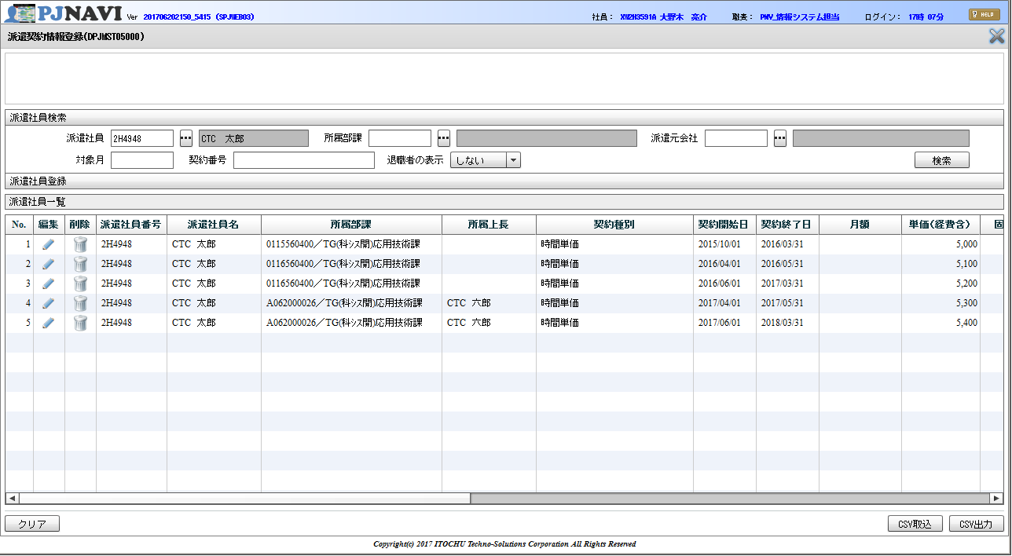

[行番号:No.5] 派遣契約期間内の経費単価、標準時間が変更されていますので、派遣契約期間の変更をお願いします。

5

②契約期間内に複数部門別グレード別単価マスタが存在する場合は、
明細グリッドのNo.項目のバックカラーを赤色にして変更を促す。

 | 契約期間内に複数部門別グレード別単価マスタが複数存在するレコードを編集する場合は、以下の表示を行う。
 | ①メッセージ部に重複している部門別グレード別単価マスタの情報を表示する。
 | ②契約終了日のみ更新可能項目とし、また契約終了日は、部門別グレード別単価マスタの有効終了日以前への更新を可能とする。
 | ⇒このチェックは、CSV取込時にも行う

 | メッセージ部表示形式
 |  | [有効開始日(yyyy/mm/dd)] - [有効終了日(yyyy/mm/dd)] "経費単価/時" [経費単価(金額)] "標準時間/月" [標準時間/月]
 |  | ※ソートは有効開始日の昇順
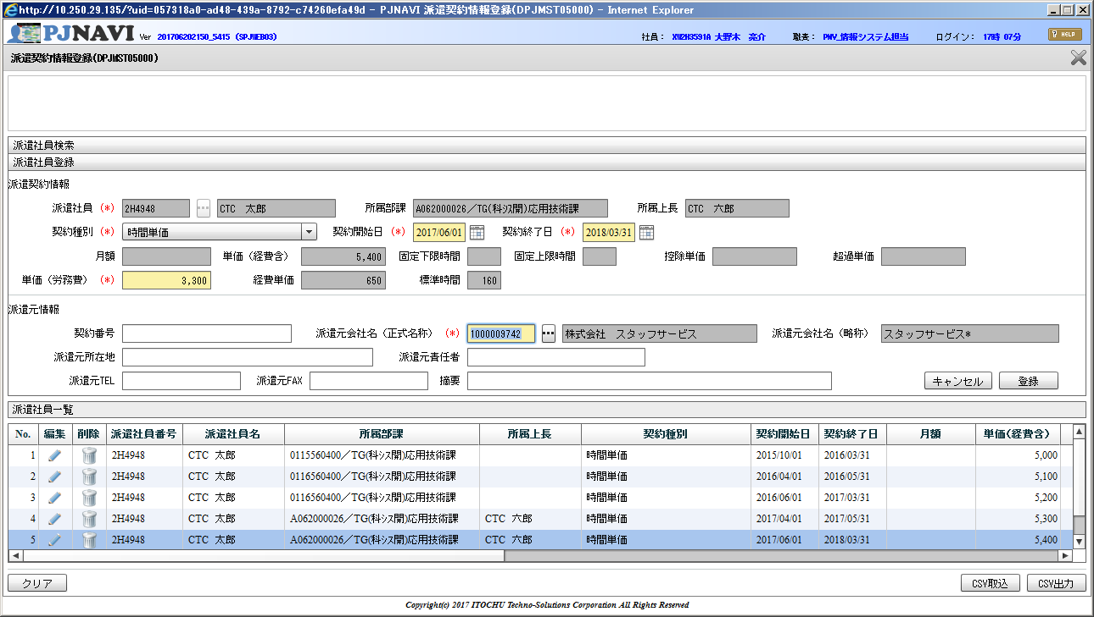

[行番号:No.5] 派遣契約期間内の経費単価、標準時間が変更されていますので、派遣契約期間の変更をお願いします。
2017/04/01 - 2017/05/31 経費単価 793 標準時間 170
2017/06/01 - 9999/12/31 経費単価 900 標準時間 180

①メッセージエリアに重複している部門別グレード別単価マスタの情報を表示する。

②契約終了日のみ可能項目とし、また契約終了日は派遣情報の契約開始日時点で有効な部門別グレード別単価マスタのレコードの有効終了日以前のみ変更を可能とする。
以下の項目は変更不可とする。
契約種別
単価(労務費)/時
契約金額/月
固定下限時間
固定上限時間
控除単価/時
超過単価/時
契約開始日
契約時間/月

5

 | ②の補足
 |  | 下記のパターンの場合
 |  | 画面の契約開始日時点で有効な部門別グレード別単価マスタの有効終了日（図の赤下線の期間）
 |  | 以前への日付でのみ画面の有効終了日を変更を可能とする。

 | 図1
 |  | 部門別グレード別単価マスタの有効期間
 |  | 有効開始 |  |  |  |  |  |  |  |  | 有効終了
 |  | 2017/04/01 |  |  |  |  |  |  |  | 2017/05/31 |  |  | 有効開始 |  |  |  |  |  |  |  |  |  | 有効終了
 |  |  |  |  |  |  |  |  |  |  |  |  | 2017/06/01 |  |  |  |  |  |  |  |  | 9999/12/31

 |  | 画面上の派遣情報の契約期間
 |  | 契約開始 |  |  |  |  |  |  |  |  |  |  |  |  |  |  |  |  |  | 契約終了
 |  | 2017/04/01 |  |  |  |  |  |  |  | 2017/05/31 |  |  |  |  |  |  |  |  | 2017/06/30
契約終了日は、2017/05/31以前への日付であれば更新可能。
2017/06/01以降への更新は不可とする。

 | 更新パターン
 |  | 派遣単価マスタの契約期間
 |  | 契約開始 |  |  |  |  | 契約終了(画面指定値) |  |  |  |  |  | 更新可否
 |  | 2017/04/01 |  |  |  |  | 2017/06/1 |  |  |  |  |  |  | × |  | ⇒部門別グレード別単価マスタの有効期間以降が指定された場合は、更新不可としエラーとする。
 |  | 2017/04/01 |  |  |  |  | 2017/05/31 |  |  |  |  |  |  | 〇 |  | ⇒部門別グレード別単価マスタの有効期間と同じ期間は更新可
 |  | 2017/04/01 |  |  |  |  | 2017/05/20 |  |  |  |  |  |  | 〇 |  | ⇒部門別グレード別単価マスタの有効期間以前の日付は更新可

補足No |  |  | 16 |  | 補足名 |  |  | 契約期間内で複数所属組織が存在する場合の画面表示について

 | ●派遣契約期間内に所属組織が複数存在する場合とは、以下の状態を指す。

 |  | ■派遣単価マスタ |  |  |  |  |  |  |  |  |  |  |  |  |  |  |  |  |  | ■アサインメントマスタ
 |  | 従業員ID |  |  | 契約開始日 |  |  | 契約終了日 |  |  | 経費込時間単価 |  |  |  |  |  |  |  |  | 従業員ID |  |  | 有効開始日 |  |  | 有効終了日 |  |  | 主務フラグ |  |  | HR組織ID（所属組織）
 |  | 123 |  |  | 2017/04/01 |  |  | 2017/09/30 |  |  | 2,411 |  |  |  |  | ⇒ |  |  |  | 123 |  |  | 2016/04/01 |  |  | 2017/6/30 |  |  | 1 |  |  | 000001
 |  |  |  |  |  |  |  |  |  |  |  |  |  |  |  |  |  |  |  | 123 |  |  | 2017/07/01 |  |  | 2017/07/30 |  |  | 1 |  |  | 000001 |  |  |  |  | ※アサイメント期間が変更されていても所属組織が変わらない場合もあるので注意
 |  |  |  |  |  |  |  |  |  |  |  |  |  |  |  |  |  |  |  | 123 |  |  | 2017/08/01 |  |  | 9999/12/31 |  |  | 1 |  |  | 000002
 |  |  |  |  |  |  |  |  |  |  |  |  |  |  |  |  |  |  |  | アサインメントマスタマスタに対する条件：対象の従業員ID and 主務フラグ=1 and 契約開始日が2017/06/01以降のデータ

 | ●派遣社員検索で検索を行った際に契約期間内に所属組織が複数存在する場合は以下の表示を行う。
 | ①メッセージエリアに該当メッセージを表示する。（行番号を表示する）
 | ②明細グリッドのNo.項目のバックカラーを赤色にして変更を促す。（該当データのみ）

[行番号:No.5] 派遣契約期間内の所属組織が変更されていますので、派遣契約期間の変更をお願いします。

①契約期間内に所属組織が存在する場合はメッセージエリアに該当メッセージ（ID：EPJ2779）を表示する。
※が存在しない場合は表示しない。

5

②契約期間内に所属組織が存在する場合は、
明細グリッドのNo.項目のバックカラーを赤色にして変更を促す。

 | ●契約期間内に所属組織が複数存在する明細データを編集ボタン押下した場合は、以下の表示を行う。
 | ①メッセージ部に重複している重複しているアサインメントの情報を表示する。
 | ②契約終了日のみ更新可能項目とし、また契約終了日は、対象アサインメントマスタの有効終了日以前への更新を可能とする。
 | ⇒このチェックは、CSV取込時にも行う

 | メッセージ部表示形式
 |  | フォーマット：[有効開始日(yyyy/mm/dd)] - [有効終了日(yyyy/mm/dd)] "組織コード" [DEPT_CD] "組織名称" [DEPT_SNM]
 |  | ※ソートは有効開始日の昇順

[行番号:No.5] 派遣契約期間内の所属組織が変更されていますので、派遣契約期間の変更をお願いします。
2017/04/01 - 2017/07/30 000001 A組織
2017/08/01 - 9999/12/31 000002 B組織

契約終了日のみ2017/06/31以前(アサイメントマスタの有効終了日)への更新を可能とする。
以下の項目は変更不可とする。
契約種別
単価(労務費)/時
契約金額/月
固定下限時間
固定上限時間
控除単価/時
超過単価/時
契約開始日
契約時間/月
※派遣元会社名（正式名称）への更新は可能とする

5

 | ②の補足
 |  | 下記のパターンの場合
 |  | 画面の契約開始日時点で有効な部門別グレード別単価マスタの有効終了日（図の赤下線の期間）
 |  | 以前への日付でのみ画面の有効終了日を変更を可能とする。

 | 図1
 | 従業員マスタ

 |  | 従業員A
 |  | 2016/04 |  |  |  |  |  |  |  |  |  |  |  |  |  |  |  |  |  |  |  |  |  |  |  |  |  |  |  |  |  |  |  |  |  | 9999/12/31
注）アサイメント期間が切られても所属組織が変わらない場合もある。
※組織以外の情報が変更されたなどは、チェック対象とならない。

従業員Aの所属組織が2017/08/01に変更された
 | アサイメントマスタ

 |  | 組織A
 |  | 2016/04/01～
 |  |  |  |  |  |  |  | 組織A
 |  |  |  |  |  |  |  | 2017/05/01～
 |  |  |  |  |  |  |  |  |  |  |  |  |  |  |  |  | 組織B
 |  |  |  |  |  |  |  |  |  |  |  |  |  |  |  |  | 2017/08/01～

 | 部門別グレード別単価

 |  | 組織Aの部門別グレード別単価
 |  | 2016/04～
 |  |  |  |  |  |  |  |  |  |  |  | 組織Aの部門別グレード別単価
 |  |  |  |  |  |  |  |  |  |  |  | 2017/06/01～

 |  |  |  |  |  |  |  |  |  |  |  | 組織Bの部門別グレード別単価
 |  |  |  |  |  |  |  |  |  |  |  | 2017/06/01～ |  |  |  |  |  |  |  |  |  |  |  |  |  | 組織Bの部門別グレード別単価
 |  |  |  |  |  |  |  |  |  |  |  |  |  |  |  |  |  |  |  |  |  |  |  |  |  | 2017/09/01～
 | 派遣単価マスタ
契約期間内に複数所属組織のアサイメントは許可しない。
エラーとする。
 |  | 以下の状態を正とする。
 |  | 従業員Aの契約①
 |  | 2017/04～
 |  |  |  |  |  |  |  |  |  |  |  | 従業員Aの契約②
 |  |  |  |  |  |  |  |  |  |  |  | 2017/06/01～
 |  |  |  |  |  |  |  |  |  |  |  |  |  |  |  |  | 従業員Aの契約③
 |  |  |  |  |  |  |  |  |  |  |  |  |  |  |  |  | 2017/08/01～
契約期間内に複数部門別グレード別単価の存在を許可しない。エラーとする。
 |  |  |  |  |  |  |  |  |  |  |  |  |  |  |  |  |  |  |  |  |  |  |  |  |  | 従業員Aの契約④
 |  |  |  |  |  |  |  |  |  |  |  |  |  |  |  |  |  |  |  |  |  |  |  |  |  | 2017/09/01～

補足No |  |  | 17 |  | 補足名 |  |  | 契約期間重複の考え方

 | 1. 契約期間重複の考え方

 |  | 派遣社員の派遣契約期間重複の基本的な考え方を下表「契約期間重複パターン」に記載する。
 |  | 契約期間が重複していないパターンは表の結果欄に「正常」と表す。このパターンは派遣契約情報登録画面で登録、CSV取込を可能とする。
 |  | 契約期間が重複しているパターンは表の結果欄に「重複」と表す。このパターンは派遣契約情報登録画面での登録および、CSV取込を不可とする。
 |  | また、契約期間による組み合わせは多岐に渡るため、その他の組み合わせについては、下表の考え方に準じ、期間重複を判断するものとする。

 |  | 表.契約期間重複パターン
 |  | パターン |  |  |  |  |  |  |  | 派遣契約期間 |  |  |  |  |  |  |  |  |  |  |  |  |  |  |  |  |  |  |  |  |  |  |  |  |  |  | 結果
 |  |  |  |  |  |  |  |  |  | 4月 |  |  | 5月 |  |  | 6月 |  |  | 7月 |  |  | 8月 |  |  | 9月 |  |  | 10月 |  |  | 11月 |  |  | 12月
 |  | 1 | 契約期間①(4/1～9/30） |  |  |  |  |  |  |  |  |  |  |  |  |  |  |  |  |  |  |  |  |  |  |  |  |  |  |  |  |  |  |  |  |  | 正常
 |  |  |  |  |  |  |  |  |  |  |  |  |  |  |  |  |  |  |  |  |  |  |  |  |  |  |  |  |  |  |  |  |  |  |  |  | 登録可能

 |  | 2 | 契約期間①(4/1～9/30） |  |  |  |  |  |  |  |  |  |  |  |  |  |  |  |  |  |  |  |  |  |  |  |  |  |  |  |  |  |  |  |  |  | 正常
 |  |  |  |  |  |  |  |  |  |  |  |  |  |  |  |  |  |  |  |  |  |  |  |  |  |  |  |  |  |  |  |  |  |  |  |  | 登録可能
 |  |  | 契約期間②（10/1～12/31）

 |  | 3 | 契約期間①(4/1～9/30） |  |  |  |  |  |  |  |  |  |  |  |  |  |  |  |  |  |  |  |  |  |  |  |  |  |  |  |  |  |  |  |  |  | 重複
 |  |  |  |  |  |  |  |  |  |  |  |  |  |  |  |  |  |  |  |  |  |  |  |  |  |  |  |  |  |  |  |  |  |  |  |  | 登録不可
 |  |  | 契約期間②（7/1～12/31）

 |  | 4 | 契約期間①(7/1～9/30） |  |  |  |  |  |  |  |  |  |  |  |  |  |  |  |  |  |  |  |  |  |  |  |  |  |  |  |  |  |  |  |  |  | 重複
 |  |  |  |  |  |  |  |  |  |  |  |  |  |  |  |  |  |  |  |  |  |  |  |  |  |  |  |  |  |  |  |  |  |  |  |  | 登録不可
 |  |  | 契約期間②（7/1～12/31）

 |  | 5 | 契約期間①(7/1～9/30） |  |  |  |  |  |  |  |  |  |  |  |  |  |  |  |  |  |  |  |  |  |  |  |  |  |  |  |  |  |  |  |  |  | 正常
 |  |  |  |  |  |  |  |  |  |  |  |  |  |  |  |  |  |  |  |  |  |  |  |  |  |  |  |  |  |  |  |  |  |  |  |  | ①から②へ
 |  |  | 契約期間②（7/1～12/31） |  |  |  |  |  |  |  |  |  |  |  |  |  |  |  |  |  |  |  |  |  |  |  |  |  |  |  |  |  |  |  |  |  | 期間変更
 |  |  |  |  |  |  |  |  |  |  |  |  |  |  |  |  |  |  |  |  |  |  |  |  |  |  |  |  |  |  |  |  |  |  |  |  | 登録可能
 |  | 6 | 契約期間①(7/1～9/30） |  |  |  |  |  |  |  |  |  |  |  |  |  |  |  |  |  |  |  |  |  |  |  |  |  |  |  |  |  |  |  |  |  | 重複
 |  |  |  |  |  |  |  |  |  |  |  |  |  |  |  |  |  |  |  |  |  |  |  |  |  |  |  |  |  |  |  |  |  |  |  |  | 登録不可
 |  |  | 契約期間②（4/1～9/30）

 |  | 7 | 契約期間①(7/1～9/30） |  |  |  |  |  |  |  |  |  |  |  |  |  |  |  |  |  |  |  |  |  |  |  |  |  |  |  |  |  |  |  |  |  | 正常
 |  |  |  |  |  |  |  |  |  |  |  |  |  |  |  |  |  |  |  |  |  |  |  |  |  |  |  |  |  |  |  |  |  |  |  |  | ①から②へ
 |  |  | 契約期間②（4/1～9/30） |  |  |  |  |  |  |  |  |  |  |  |  |  |  |  |  |  |  |  |  |  |  |  |  |  |  |  |  |  |  |  |  |  | 期間変更
 |  |  |  |  |  |  |  |  |  |  |  |  |  |  |  |  |  |  |  |  |  |  |  |  |  |  |  |  |  |  |  |  |  |  |  |  | 登録可能
 |  | 8 | 契約期間①(4/1～12/31） |  |  |  |  |  |  |  |  |  |  |  |  |  |  |  |  |  |  |  |  |  |  |  |  |  |  |  |  |  |  |  |  |  | 重複
 |  |  |  |  |  |  |  |  |  |  |  |  |  |  |  |  |  |  |  |  |  |  |  |  |  |  |  |  |  |  |  |  |  |  |  |  | 登録不可
 |  |  | 契約期間②（7/1～9/30）

 |  | 9 | 契約期間①(7/1～9/30） |  |  |  |  |  |  |  |  |  |  |  |  |  |  |  |  |  |  |  |  |  |  |  |  |  |  |  |  |  |  |  |  |  | 重複
 |  |  |  |  |  |  |  |  |  |  |  |  |  |  |  |  |  |  |  |  |  |  |  |  |  |  |  |  |  |  |  |  |  |  |  |  | 登録不可
 |  |  | 契約期間②（4/1～12/31）

 |  | 10 | 契約期間①(7/1～9/30） |  |  |  |  |  |  |  |  |  |  |  |  |  |  |  |  |  |  |  |  |  |  |  |  |  |  |  |  |  |  |  |  |  | 重複
 |  |  |  |  |  |  |  |  |  |  |  |  |  |  |  |  |  |  |  |  |  |  |  |  |  |  |  |  |  |  |  |  |  |  |  |  | 登録不可
 |  |  | 契約期間②（7/1～9/30）

 |  | 11 | 契約期間①(4/1～9/30） |  |  |  |  |  |  |  |  |  |  |  |  |  |  |  |  |  |  |  |  |  |  |  |  |  |  |  |  |  |  |  |  |  | 重複
 |  |  |  |  |  |  |  |  |  |  |  |  |  |  |  |  |  |  |  |  |  |  |  |  |  |  |  |  |  |  |  |  |  |  |  |  | 登録不可
 |  |  | 契約期間②（9/30～12/31）

 |  | 12 | 契約期間①(4/1～9/30） |  |  |  |  |  |  |  |  |  |  |  |  |  |  |  |  |  |  |  |  |  |  |  |  |  |  |  |  |  |  |  |  |  | 重複
 |  |  |  |  |  |  |  |  |  |  |  |  |  |  |  |  |  |  |  |  |  |  |  |  |  |  |  |  |  |  |  |  |  |  |  |  | 登録不可
 |  |  | 契約期間②（10/1～12/31）

 |  |  | 契約期間③（8/1～10/31）

 |  | 13 | 契約期間①(4/1～9/30） |  |  |  |  |  |  |  |  |  |  |  |  |  |  |  |  |  |  |  |  |  |  |  |  |  |  |  |  |  |  |  |  |  | 重複
 |  |  |  |  |  |  |  |  |  |  |  |  |  |  |  |  |  |  |  |  |  |  |  |  |  |  |  |  |  |  |  |  |  |  |  |  | 登録不可
 |  |  | 契約期間②（10/1～12/31）

 |  |  | 契約期間③（4/1～12/31）

 | 2. 項目移送№15について

 |  | ・項目移送№15は画面からの登録とＣＳＶ取込で使用し、画面からの更新では使用しない。 |  |  |  |  |  |  |  |  |  |  |  |  |  |  |  |  |  |  |  |  |  | ・項目移送№15はＣＳＶ取込でのみ使用し、画面からの登録、更新では使用しない。

 |  | 2.1 項目移送№15で定義しているSQLを実行することで得られる結果

 |  |  | ① 登録しようとしている契約開始日、契約終了日が、登録済みの契約期間と重複しているか、重複していないのかの判断
 |  |  | ② 表.契約期間重複パターン の№5、№7に該当する契約期間を変更するケースの場合、更新時のキーとなる契約開始日、契約終了日の値を取得できる

 |  | 2.2 SQL実行結果の利用方法

 |  |  | ① SQL を実行した結果が複数レコードの場合
 |  |  |  | 登録しようとしている契約開始日、契約終了日は重複している。したがってDBに登録不可能。

 |  |  | ② SQL を実行した結果が１レコードかつ、戻り値の契約開始日と契約終了日に、9999/12/31がセットされている場合
 |  |  |  | 登録しようとしている契約開始日、契約終了日は重複している。したがってDBに登録不可能。

 |  |  | ③ SQL を実行した結果が１レコードかつ、戻り値の契約開始日と契約終了日に、DBから取得した契約開始日と契約終了日がセットされている場合
 |  |  |  | 登録しようとしている契約開始日、契約終了日は重複していない。したがってDBに登録可能である。
 |  |  |  | 戻り値の契約開始日と契約終了日がDB更新のキーとなるので、この値をUPDATEのWHERE条件に使用すること。

 |  |  | ④ SQL を実行した結果、レコードが存在しない場合
 |  |  |  | 登録しようとしている契約開始日、契約終了日は登録されていない。したがってDBに登録可能である。
 |  |  |  | この場合、DB登録に必要な契約開始日、契約終了日はSQLから返されないため、登録しようとしている契約開始日、契約終了日をINSERTに使用すること。

